サイトTOP
画面定義
共通情報 |  | プロジェクト名 |  | 株式会社クワガタ様向け KID'S 社内システム |  |  |  |  |  |  | 作成者 | solcom
 |  | システム名 |  | Kuwagata Integrated Dealing System (KID'S) |  |  |  |  |  |  | 作成日付 | 2020-04-01
 |  | 工程名 |  | 基本設計 |  |  |  |  |  |  | バージョン | 0.6
 |  | ドキュメントID |  | KIDS0002 |  |  |  |  |  |  | 更新者
 |  | ドキュメント名 |  | 基本設計 画面設計書 |  |  |  |  |  |  | 更新日付
書誌情報 |  | 画面ID |  | U-00-01
 |  | 画面の名称 |  | サイトTOP
 |  | 概要 |  | サイトTOP。ここからログイン画面へ遷移する。

画面レイアウト


派生画面
なし

項目定義
No. | 名称 |  | 部品 |  | I/O | 必須 | 形式 | 桁数 | 下限 | 上限 | 初期値
1 | 「ENTER」 |  | ボタン |  | I | - | - | - | - | - | 固定値「ENTER」

動作定義
No. | 項目 |  | 動作 |  |  |  | 処理
1 | 「ENTER」 |  | クリック |  |  |  | ユーザログイン画面(U-01-01)を別ウィンドウで開く
 |  |  | ※ユーザーログイン画面(U-01-01)は本改修において改修対象外であるため、本書では扱わない

備考
1 | KID'Sシステム受発注機能改修 要件定義書 「5.マルチブラウザ対応」より、本システムの推奨ブラウザは『Microsoft Edge』および『Google Chrome』とする。
2 | 『Firefox』『Internet Explorer』等、推奨環境ではないが一定のシェアが見込めるブラウザについては、CSSハック等を使用して見た目を近づける。
3 | スマホ用ブラウザ等のそもそも非対応である環境については考慮せず、画面レイアウトが崩れてもそれが仕様通りの挙動であるとする。

ログイン
画面定義
共通情報 |  | プロジェクト名 |  | 株式会社クワガタ様向け KID'S 社内システム |  |  |  |  |  |  |  |  | 作成者 | solcom
 |  | システム名 |  | Kuwagata Integrated Dealing System (KID'S) |  |  |  |  |  |  |  |  | 作成日付 | 2020-04-01
 |  | 工程名 |  | 基本設計 |  |  |  |  |  |  |  |  | バージョン | 0.6
 |  | ドキュメントID |  | KIDS0002 |  |  |  |  |  |  |  |  | 更新者
 |  | ドキュメント名 |  | 基本設計 画面設計書 |  |  |  |  |  |  |  |  | 更新日付
書誌情報 |  | 画面ID |  | U-00-02
 |  | 画面の名称 |  | ログイン画面
 |  | 概要 |  | ここからログインID、パスワードを入力し、ログイン認証処理を行い、メインメニュー画面へ遷移する。

画面レイアウト

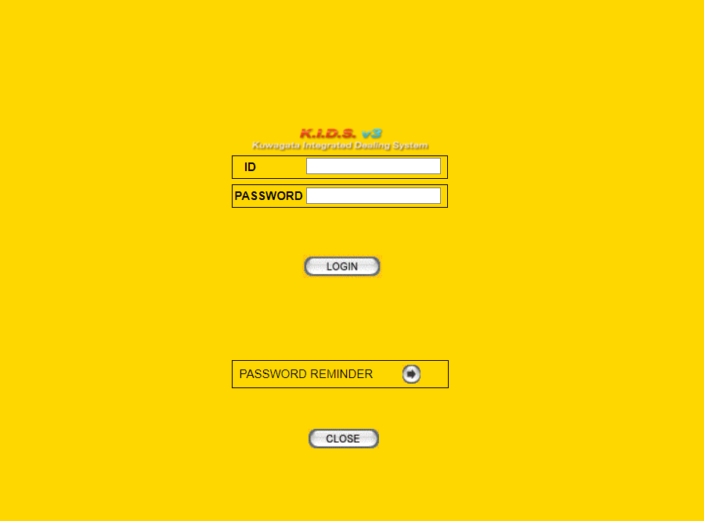

派生画面
なし

項目定義
No. | 名称 |  | 部品 |  |  | I/O | 必須 | 形式 |  | 桁数 | 下限 | 上限 | 初期値
1 | ID |  | テキスト |  |  | I | 〇 | 半角数字のみ |  | - | - | -
2 | PASSWORD |  | テキスト |  |  | I | 〇 | 半角英数字、半角記号 |  | - | - | -
3 | 「LOGIN」 |  | ボタン |  |  | I | - | - |  | - | - | - | 固定値「LOGIN」
4 | 「⇒」 |  | ボタン |  |  | I | - | s |  | - | - | - | 固定値「⇒」
5 | 「CLOSE」 |  | ボタン |  |  | I | - | - |  | - | - | - | 固定値「CLOSE」

動作定義
No. | 項目 |  | 動作 |  |  |  |  | 処理
1 | 「LOGIN」 |  | クリック |  |  |  |  | ログイン認証処理、アクセスIPアドレスチェック、ログインセッション管理登録処理を行い、 メインメニュー画面(U-00-03)を別ウィンドウで開く
2 | 「⇒」 |  | クリック |  |  |  |  | パスワードリマインダ画面(U-00-04)を別ウィンドウで開く
3 | 「CLOSE」 |  | クリック |  |  |  |  | ユーザログイン画面(U-00-02)を閉じる

処理定義
No. | 処理名 |  |  |  | 処理内容
1 | ログイン認証処理 |  |  |  | 1 | ID、md5ハッシュしたパスワードを条件に、ユーザーマスタを検索し、データを取得する
 |  |  |  |  | 2 | 検索結果が1件存在する場合、アクセスIPアドレスチェックを行う
 |  |  |  |  | 3 | 検索画面が0件の場合、ログイン成功フラグをfalseに設定し、ログインセッション管理登録処理を行う
2 | アクセスIPアドレスチェック |  |  |  | 1 | アクセスIPアドレスは、ログイン認証処理で取得したユーザーマスタのIPアクセスアドレスとマッチしているかどうかを確認する
 |  |  |  |  | 2 | マッチする場合、ログイン成功フラグをtrueに設定し、ログインセッション管理登録処理を行う
 |  |  |  |  | 3 | マッチしない場合、ログイン成功フラグをfalseに設定し、ログインセッション管理登録処理を行う
3 | ログインセッション管理登録 |  |  |  | 1 | 「uniqid」関数で、ユニークな(一意な)IDを生成し、md5ハッシュした結果をセッションIDに設定する
 |  |  |  |  | 2 | t_LoginSessionにデータを登録する セッションID = 1で生成したセッションID ユーザーコード = ユーザーマスタのユーザーコード ログインユーザーID = ユーザーマスタのユーザーID ログインパスワード = md5ハッシュしたパスワード ログイン日時 = 現在時刻 アクセスIPアドレス = アクセスIPアドレス ログイン成功フラグ = ログイン認証結果、アクセスIPアドレスチェック結果
 |  |  |  |  | 3 | ログイン成功フラグ=trueの場合、メインメニュー画面に遷移する
 |  |  |  |  | 4 | ログイン成功フラグ=falseの場合、エラー画面に遷移し、エラーメッセージを表示する

エラーメッセージ
No. | エラー内容 |  |  |  |  |  |  |  | エラーメッセージ※
1 | ユーザーマスタにデータ存在しない |  |  |  |  |  |  |  | 認証エラー ログインに失敗しました。
2 | アクセスIPアドレスチェック失敗 |  |  |  |  |  |  |  | 認証エラー ログインに失敗しました。

備考
1 | KID'Sシステム受発注機能改修 要件定義書 「5.マルチブラウザ対応」より、本システムの推奨ブラウザは『Microsoft Edge』および『Google Chrome』とする。
2 | 『Firefox』『Internet Explorer』等、推奨環境ではないが一定のシェアが見込めるブラウザについては、CSSハック等を使用して見た目を近づける。
3 | スマホ用ブラウザ等のそもそも非対応である環境については考慮せず、画面レイアウトが崩れてもそれが仕様通りの挙動であるとする。

メインメニュー
画面定義
共通情報 |  | プロジェクト名 |  | 株式会社クワガタ様向け KID'S 受発注機能改修 |  |  |  |  |  |  |  | 作成者 | solcom
 |  | システム名 |  | Kuwagata Integrated Dealing System (KID'S) |  |  |  |  |  |  |  | 作成日付 | 2020-04-01
 |  | 工程名 |  | 基本設計 |  |  |  |  |  |  |  | バージョン | 0.6
 |  | ドキュメントID |  | KIDS0002 |  |  |  |  |  |  |  | 更新者
 |  | ドキュメント名 |  | 基本設計 画面設計書 |  |  |  |  |  |  |  | 更新日付
書誌情報 |  | 画面ID |  | U-00-03
 |  | 画面の名称 |  | メインメニュー
 |  | 概要 |  | メインメニュー。ここから各機能へ分岐する。また、ポップアップダイアログを除く各画面下部にある「MAIN MENU」からこの画面に戻れる。

画面レイアウト

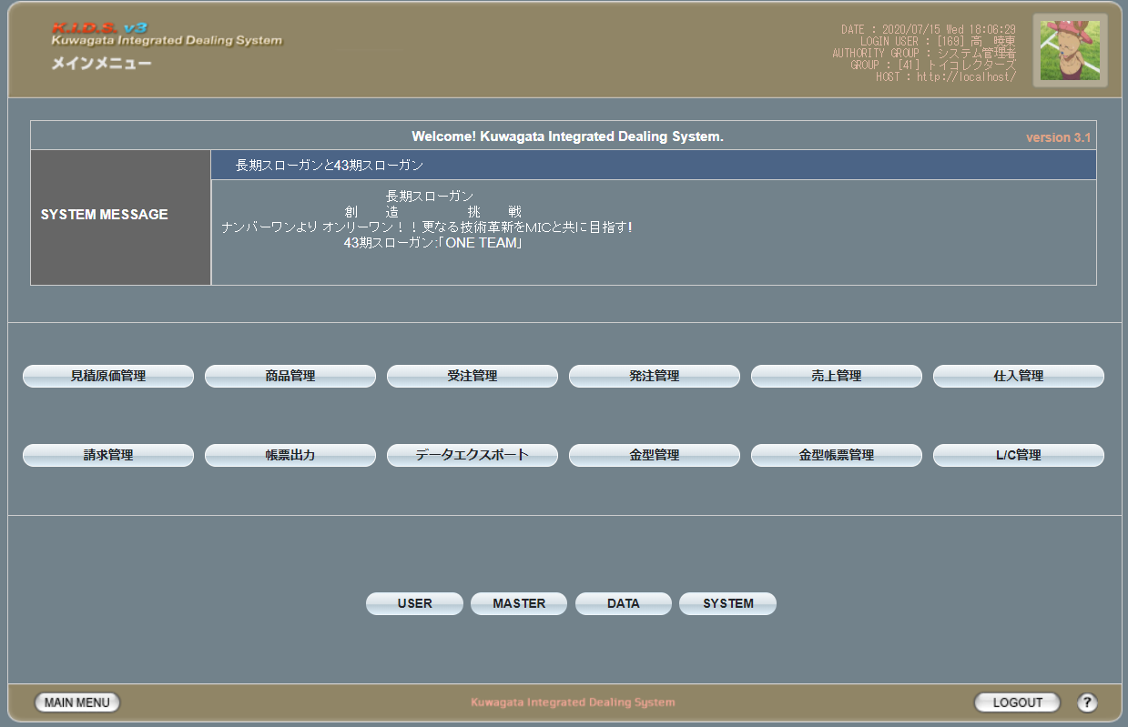

各ボタンのプルダウン

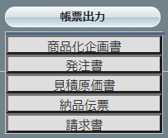

派生画面
1 | なし

項目定義
No. | 名称 |  | 部品 |  | I/O | 必須 | 形式 |  | 桁数 | 下限 | 上限 | 初期値
1 | システムメッセージ タイトル |  | ラベル |  | O | - | - |  | - | - | - | m_systeminformation.strsysteminformationtitle

2 | システムメッセージ 本文 |  | ラベル |  | O | - | - |  | - | - | - | m_systeminformation.strsysteminformationbody

3 | 「見積原価管理」 |  | ボタン |  | I | - | - |  | - | - | - | 固定値「見積原価管理」
4 | 「商品管理」 |  | ボタン |  | I | - | - |  | - | - | - | 固定値「商品管理」
5 | 「受注管理」 |  | ボタン |  | I | - | - |  | - | - | - | 固定値「受注管理」
6 | 「発注管理」 |  | ボタン |  | I | - | - |  | - | - | - | 固定値「発注管理」
7 | 「売上管理」 |  | ボタン |  | I | - | - |  | - | - | - | 固定値「売上管理」
8 | 「仕入管理」 |  | ボタン |  | I | - | - |  | - | - | - | 固定値「仕入管理」
9 | 「請求管理」 |  | ボタン |  | I | - | - |  | - | - | - | 固定値「請求管理」
10 | 「帳票出力」 |  | ボタン |  | I | - | - |  | - | - | - | 固定値「帳票出力」
11 | 「データエクスポート」 |  | ボタン |  | I | - | - |  | - | - | - | 固定値「データエクスポート」
12 | 「金型履歴管理」 |  | ボタン |  | I | - | - |  | - | - | - | 固定値「金型履歴管理」
13 | 「金型帳票管理」 |  | ボタン |  | I | - | - |  | - | - | - | 固定値「金型帳票管理」
14 | 「L/C管理」 |  | ボタン |  | I | - | - |  | - | - | - | 固定値「L/C管理」
15 | 「USER」 |  | ボタン |  | I | - | - |  | - | - | - | 固定値「USER」
16 | 「MASTER」 |  | ボタン |  | I | - | - |  | - | - | - | 固定値「MASTER」
17 | 「DATA」 |  | ボタン |  | I | - | - |  | - | - | - | 固定値「DATA」
18 | 「SYSTEM」 |  | ボタン |  | I | - | - |  | - | - | - | 固定値「SYSTEM」
19 | 「MAIN MENU」 |  | ボタン |  | I | - | - |  | - | - | - | 固定値「MAIN MENU」
20 | 「LOGOUT」 |  | ボタン |  | I | - | - |  | - | - | - | 固定値「LOGOUT」
21 | ヘルプ |  | ボタン |  | I | - | - |  | - | - | - | 固定値「？」
 | ※13(L/C管理)はログインしているユーザの権限が「経理担当者」である場合のみ表示される
 | ※18(MAIN MENU)～20(ヘルプ)については今後の各画面で表示される際の説明を省略する

動作定義
No. | 項目 |  |  |  | 動作 |  |  | 処理
1 | 商品管理 |  |  |  | クリック |  |  | 商品管理メニュー画面(U-02-00)に同ウィンドウで遷移
2 | 商品管理 |  |  |  | マウスオーバー |  |  | 「商品検索」を持つプルダウンメニューを表示
3 | 商品検索 |  |  |  | クリック |  |  | 商品検索画面(U-02-01)に同ウィンドウで遷移
4 | 見積原価管理 |  |  |  | クリック |  |  | 見積原価管理メニュー画面(U-03-00)に同ウィンドウで遷移
5 | 見積原価管理 |  |  |  | マウスオーバー |  |  | 「見積原価検索」「アップロード」を持つプルダウンメニューを表示
6 | 見積原価検索 |  |  |  | クリック |  |  | 見積原価検索画面(U-03-02)に同ウィンドウで遷移
7 | アップロード |  |  |  | クリック |  |  | 見積原価アップロード画面(U-03-01)に同ウィンドウで遷移
8 | 受注管理 |  |  |  | クリック |  |  | 受注管理メニュー画面(U-04-00)に同ウィンドウで遷移
9 | 受注管理 |  |  |  | マウスオーバー |  |  | 「受注検索」を持つプルダウンメニューを表示
10 | 受注検索 |  |  |  | クリック |  |  | 受注検索画面(U-04-01)に同ウィンドウで遷移
11 | 発注管理 |  |  |  | クリック |  |  | 発注管理メニュー画面(U-05-00)に同ウィンドウで遷移
12 | 発注管理 |  |  |  | マウスオーバー |  |  | 「発注検索」「発注書（PO）検索」を持つプルダウンメニューを表示
13 | 発注検索 |  |  |  | クリック |  |  | 発注検索画面(U-05-02)に同ウィンドウで遷移
14 | 発注書（PO）検索 |  |  |  | クリック |  |  | 発注書検索画面(U-05-07)に同ウィンドウで遷移
15 | 売上管理 |  |  |  | クリック |  |  | 売上管理メニュー画面(U-06-00)に同ウィンドウで遷移
16 | 売上管理 |  |  |  | マウスオーバー |  |  | 「売上（納品書）登録」「納品書検索」「売上検索」を持つプルダウンメニューを表示
17 | 売上（納品書）登録 |  |  |  | クリック |  |  | 売上（納品書）登録画面(U-06-01)に同ウィンドウで遷移
18 | 売上検索 |  |  |  | クリック |  |  | 売上検索画面(U-06-07)に同ウィンドウで遷移
19 | 納品書検索 |  |  |  | クリック |  |  | 納品書検索画面(U-06-02)に同ウィンドウで遷移
20 | 仕入管理 |  |  |  | クリック |  |  | 仕入管理メニュー画面(U-07-00)に同ウィンドウで遷移
21 | 仕入管理 |  |  |  | マウスオーバー |  |  | 「仕入登録」「仕入検索」を持つプルダウンメニューを表示
22 | 仕入登録 |  |  |  | クリック |  |  | 仕入登録画面(U-07-01)に同ウィンドウで遷移
23 | 仕入検索 |  |  |  | クリック |  |  | 仕入検索画面(U-07-02)に同ウィンドウで遷移
24 | 請求管理 |  |  |  | クリック |  |  | 請求管理メニュー画面(U-08-00)に同ウィンドウで遷移
25 | 請求管理 |  |  |  | マウスオーバー |  |  | 「請求書登録」「請求書検索」「請求集計」を持つプルダウンメニューを表示
26 | 請求書登録 |  |  |  | クリック |  |  | 請求書登録画面(U-08-01)に同ウィンドウで遷移
27 | 請求書検索 |  |  |  | クリック |  |  | 請求書検索画面(U-08-02)に同ウィンドウで遷移
28 | 請求集計 |  |  |  | クリック |  |  | 請求集計画面(U-08-07)に同ウィンドウで遷移
29 | 帳票出力 |  |  |  | クリック |  |  | 帳票出力メニュー画面(U-09-00)に同ウィンドウで遷移
30 | 帳票出力 |  |  |  | マウスオーバー |  |  | 「商品化企画書」「発注書」「見積原価書」「納品伝票」「請求書」を持つプルダウンメニューを表示
31 | 商品化企画書 |  |  |  | クリック |  |  | 商品化企画書検索画面(U-09-01)に同ウィンドウで遷移 ※本書では扱わない
32 | 発注書 |  |  |  | クリック |  |  | 発注書検索画面(U-09-04)に同ウィンドウで遷移
33 | 見積原価書 |  |  |  | クリック |  |  | 見積原価書検索画面(U-09-07)に同ウィンドウで遷移
35 | 納品伝票 |  |  |  | クリック |  |  | 納品伝票検索画面(U-09-10)に同ウィンドウで遷移
36 | 請求書 |  |  |  | クリック |  |  | 請求書検索画面(U-09-13)に同ウィンドウで遷移
37 | データエクスポート |  |  |  | クリック |  |  | データエクスポートメニュー画面(U-10-00)に同ウィンドウで遷移 ※本書では扱わない
38 | 金型管理 |  |  |  | クリック |  |  | 金型管理メニュー画面(U-11-00)に同ウィンドウで遷移 ※本書では扱わない
39 | 金型管理 |  |  |  | マウスオーバー |  |  | 「金型履歴登録」「金型履歴検索」「金型一覧検索」を持つプルダウンメニューを表示
40 | 金型履歴登録 |  |  |  | クリック |  |  | 金型履歴登録画面(U-11-01)に同ウィンドウで遷移 ※本書では扱わない
41 | 金型履歴検索 |  |  |  | クリック |  |  | 金型履歴検索画面(U-11-02)に同ウィンドウで遷移 ※本書では扱わない
41 | 金型一覧検索 |  |  |  | クリック |  |  | 金型一覧検索画面(U-11-07)に同ウィンドウで遷移 ※本書では扱わない
42 | 金型帳票管理 |  |  |  | クリック |  |  | 金型帳票管理メニュー画面(U-12-00)に同ウィンドウで遷移 ※本書では扱わない
43 | 金型帳票管理 |  |  |  | マウスオーバー |  |  | 「金型帳票登録」「金型帳票検索」を持つプルダウンメニューを表示
44 | 金型帳票登録 |  |  |  | クリック |  |  | 金型帳票登録画面(U-12-01)に同ウィンドウで遷移 ※本書では扱わない
45 | 金型帳票検索 |  |  |  | クリック |  |  | 金型帳票検索画面(U-12-02)に同ウィンドウで遷移 ※本書では扱わない
46 | L/C管理 |  |  |  | クリック |  |  | L/C管理メニュー画面(U-13-00)に同ウィンドウで遷移
47 | L/C管理 |  |  |  | マウスオーバー |  |  | 「L/C情報」「L/C設定変更」を持つプルダウンメニューを表示
48 | L/C情報 |  |  |  | クリック |  |  | L/C情報画面(U-13-01)に同ウィンドウで遷移
49 | L/C設定変更 |  |  |  | クリック |  |  | L/C設定変更画面(U-13-05)に同ウィンドウで遷移
52 | USER |  |  |  | クリック |  |  | ユーザ管理メニュー画面(M-00-00)に同ウィンドウで遷移 ※本書では扱わない
53 | MASTER |  |  |  | クリック |  |  | マスタ管理メニュー画面(M-01-00)に同ウィンドウで遷移 ※本書では扱わない
54 | DATA |  |  |  | クリック |  |  | 締め処理画面(M-04-01)に同ウィンドウで遷移
55 | SYSTEM |  |  |  | クリック |  |  | システム管理メニュー画面(M-05-00)に同ウィンドウで遷移 ※本書では扱わない
56 | LOGOUT |  |  |  | クリック |  |  | ログアウト確認画面(U-01-02)に同ウィンドウで遷移 ※本書では扱わない
57 | ヘルプ |  |  |  | クリック |  |  | ヘルプ画面を別ウィンドウで表示 ※本書では扱わない

商品管理メニュー
画面定義
共通情報 |  | プロジェクト名 |  | 株式会社クワガタ様向け KID'S 受発注機能改修 |  |  |  |  |  |  |  | 作成者 | solcom
 |  | システム名 |  | Kuwagata Integrated Dealing System (KID'S) |  |  |  |  |  |  |  | 作成日付 | 2020-04-01
 |  | 工程名 |  | 基本設計 |  |  |  |  |  |  |  | バージョン | 0.6
 |  | ドキュメントID |  | KIDS0002 |  |  |  |  |  |  |  | 更新者
 |  | ドキュメント名 |  | 基本設計 画面設計書 |  |  |  |  |  |  |  | 更新日付
書誌情報 |  | 画面ID |  | U-02-00
 |  | 画面の名称 |  | 商品管理メニュー
 |  | 概要 |  | 本改修により廃止。商品登録機能の廃止により本画面に残るボタンが「商品検索」のみになり、存在意義がなくなるため。

画面レイアウト

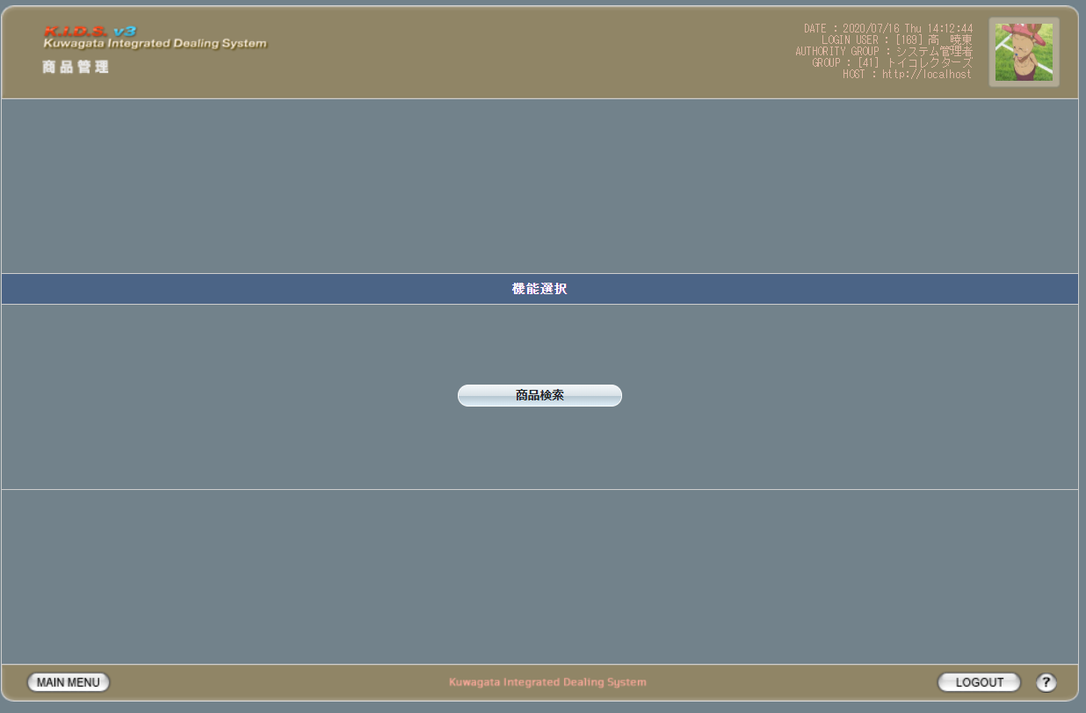

派生画面
なし

項目定義
No. | 名称 |  | 部品 |  | I/O | 必須 | 形式 |  | 桁数 | 下限 | 上限 | 初期値
1 | 商品検索 |  | ボタン |  | I | - | - |  | - | - | - | 固定値「商品検索」

動作定義
No. | 項目 |  |  | 動作 |  |  |  | 処理
1 | 商品検索 |  |  | クリック |  |  |  | 商品検索画面(U-02-01)に同ウィンドウで遷移

商品検索
画面定義
共通情報 |  |  | プロジェクト名 |  |  | 株式会社クワガタ様向け KID'S 受発注機能改修 |  |  |  |  |  |  |  |  | 作成者 | solcom
 |  |  | システム名 |  |  | Kuwagata Integrated Dealing System (KID'S) |  |  |  |  |  |  |  |  | 作成日付 | 2020-04-01
 |  |  | 工程名 |  |  | 基本設計 |  |  |  |  |  |  |  |  | バージョン | 0.6
 |  |  | ドキュメントID |  |  | KIDS0002 |  |  |  |  |  |  |  |  | 更新者
 |  |  | ドキュメント名 |  |  | 基本設計 画面設計書 |  |  |  |  |  |  |  |  | 更新日付
書誌情報 |  |  | 画面ID |  |  | U-02-01
 |  |  | 画面の名称 |  |  | 商品検索
 |  |  | 概要 |  |  | 登録された商品データを検索する画面。本画面は元画面(「メインメニュー」U-00-03)と同ウィンドウで遷移する。

画面レイアウト

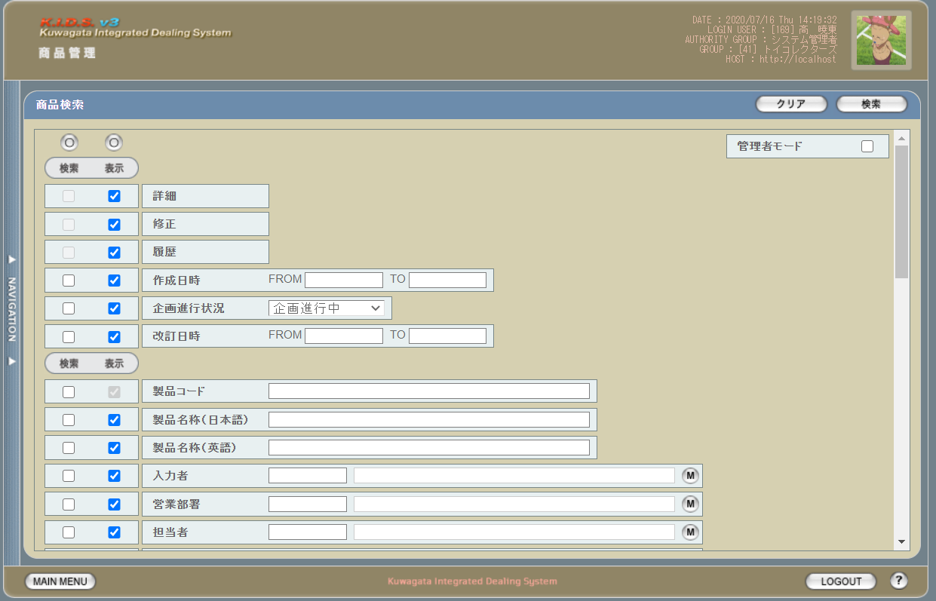

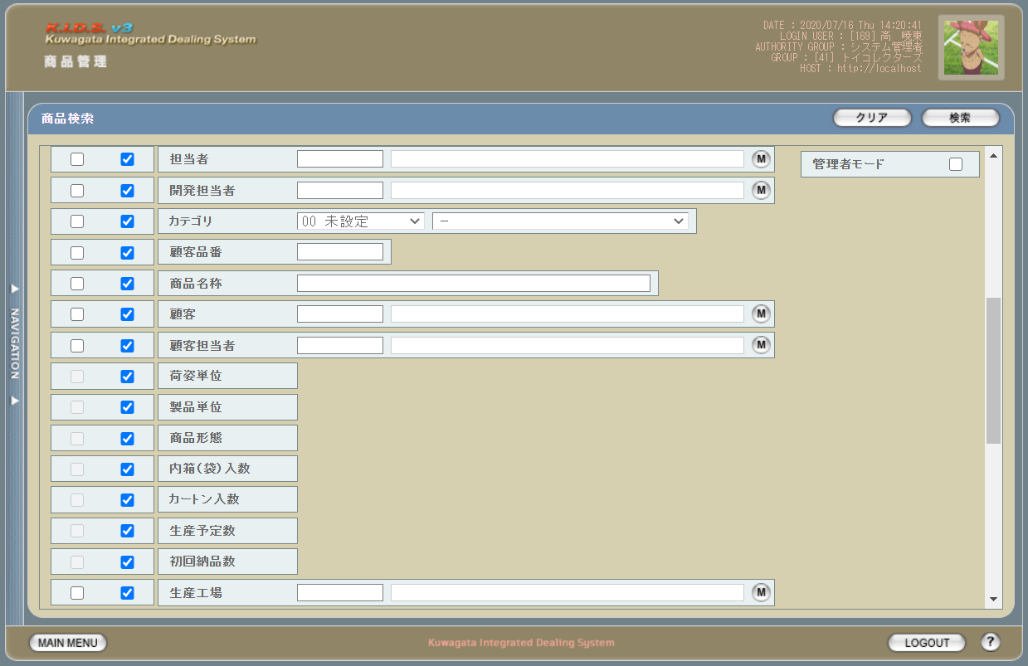

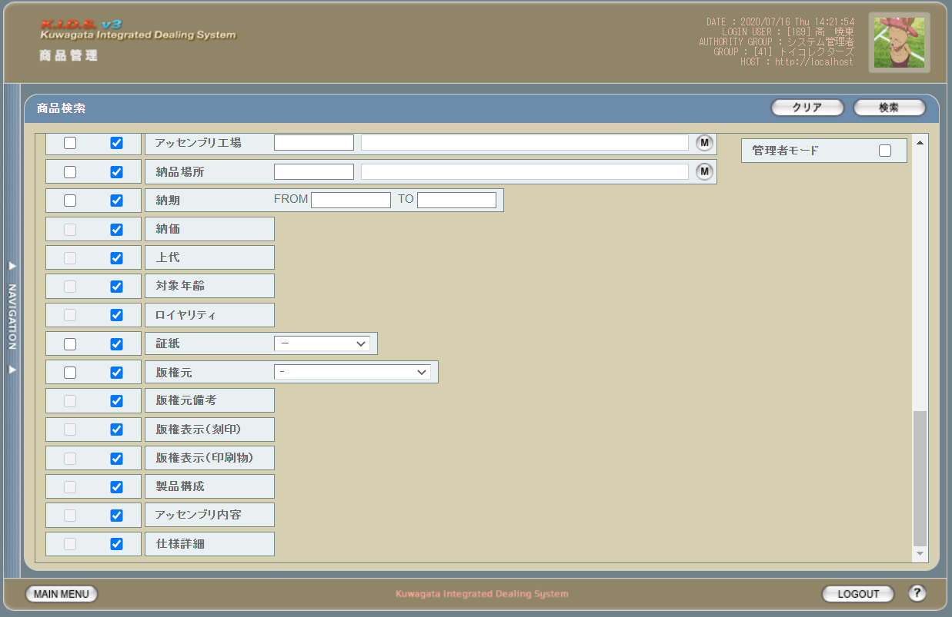

派生画面
1 | U-02-01-1 |  | エラーダイアログ |  | 各テキスト入力時にエラーがあった場合に通知する画面。この画面は前画面(U-02-01)上に表示するJavaScript制御のアラートボックスである。

画面レイアウト

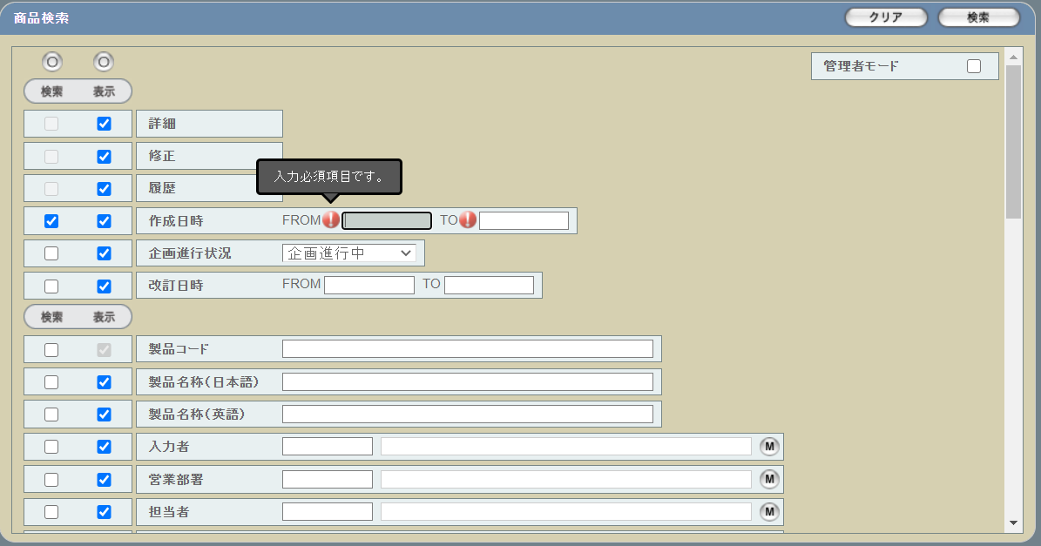

2 | U-02-01-2 |  | エラー画面 |  | 検索結果が多すぎる・DBアクセスエラー発生等、何らかの理由で検索が成功しなかったことを通知する画面。この画面は前画面(U-02-02)とは別ウィンドウで表示する。

画面レイアウト

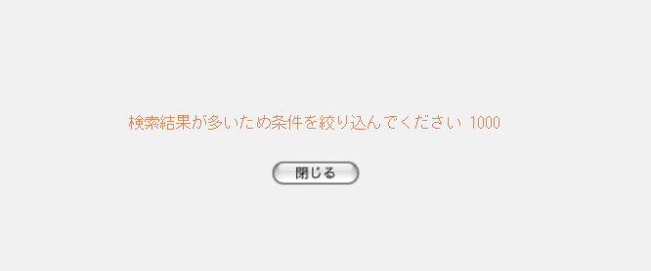

項目定義
No. | 名称 |  |  | 部品 |  |  |  | I/O | 必須 | 形式 |  | 桁数 | 下限 | 上限 | 初期値
1 | 検索全条件切替 |  |  | ボタン |  |  |  | I | - | - |  | - | - | - | OFF
2 | 表示全項目切替 |  |  | ボタン |  |  |  | I | - | - |  | - | - | - | OFF
3 | 管理者モード |  |  | チェックボックス |  |  |  | I | - | - |  | - | - | - | OFF
4 | 詳細（検索条件） |  |  | チェックボックス |  |  |  | O | - | - |  | - | - | - | OFF
5 | 詳細（表示項目） |  |  | チェックボックス |  |  |  | I | - | - |  | - | - | - | ON
6 | 修正（検索条件） |  |  | チェックボックス |  |  |  | O | - | - |  | - | - | - | OFF
7 | 修正（表示項目） |  |  | チェックボックス |  |  |  | I | - | - |  | - | - | - | ON
8 | 履歴（検索条件） |  |  | チェックボックス |  |  |  | O | - | - |  | - | - | - | OFF
9 | 履歴（表示項目） |  |  | チェックボックス |  |  |  | I | - | - |  | - | - | - | ON
10 | 作成日時（検索条件） |  |  | チェックボックス |  |  |  | I | - | - |  | - | - | - | OFF
11 | 作成日時（表示項目） |  |  | チェックボックス |  |  |  | I | - | - |  | - | - | - | ON
12 | 企画進行状況（検索条件） |  |  | チェックボックス |  |  |  | I | - | - |  | - | - | - | OFF
13 | 企画進行状況（表示項目） |  |  | チェックボックス |  |  |  | I | - | - |  | - | - | - | ON
14 | 改訂日時（検索条件） |  |  | チェックボックス |  |  |  | I | - | - |  | - | - | - | OFF
15 | 改訂日時（表示項目） |  |  | チェックボックス |  |  |  | I | - | - |  | - | - | - | ON
16 | 製品コード（検索条件） |  |  | チェックボックス |  |  |  | I | - | - |  | - | - | - | OFF
17 | 製品コード（表示項目） |  |  | チェックボックス |  |  |  | O | - | - |  | - | - | - | ON
18 | 製品名称(日本語）（検索条件） |  |  | チェックボックス |  |  |  | I | - | - |  | - | - | - | OFF
19 | 製品名称(日本語）（表示項目） |  |  | チェックボックス |  |  |  | I | - | - |  | - | - | - | ON
20 | 製品名称（英語）（検索条件） |  |  | チェックボックス |  |  |  | I | - | - |  | - | - | - | OFF
21 | 製品名称（英語）（表示項目） |  |  | チェックボックス |  |  |  | I | - | - |  | - | - | - | ON
22 | 入力者（検索条件） |  |  | チェックボックス |  |  |  | I | - | - |  | - | - | - | OFF
23 | 入力者（表示項目） |  |  | チェックボックス |  |  |  | I | - | - |  | - | - | - | ON
24 | 営業部署（検索条件） |  |  | チェックボックス |  |  |  | I | - | - |  | - | - | - | OFF
25 | 営業部署（表示項目） |  |  | チェックボックス |  |  |  | I | - | - |  | - | - | - | ON
26 | 担当者（検索条件） |  |  | チェックボックス |  |  |  | I | - | - |  | - | - | - | OFF
27 | 担当者（表示項目） |  |  | チェックボックス |  |  |  | I | - | - |  | - | - | - | ON
28 | 開発担当者（検索条件） |  |  | チェックボックス |  |  |  | I | - | - |  | - | - | - | OFF
29 | 開発担当者（表示項目） |  |  | チェックボックス |  |  |  | I | - | - |  | - | - | - | ON
30 | カテゴリ（検索条件） |  |  | チェックボックス |  |  |  | I | - | - |  | - | - | - | OFF
31 | カテゴリ（表示項目） |  |  | チェックボックス |  |  |  | I | - | - |  | - | - | - | ON
32 | 顧客品番（検索条件） |  |  | チェックボックス |  |  |  | I | - | - |  | - | - | - | OFF
33 | 顧客品番（表示項目） |  |  | チェックボックス |  |  |  | I | - | - |  | - | - | - | ON
34 | 商品名称（検索条件） |  |  | チェックボックス |  |  |  | I | - | - |  | - | - | - | OFF
35 | 商品名称（表示項目） |  |  | チェックボックス |  |  |  | I | - | - |  | - | - | - | ON
36 | 顧客（検索条件） |  |  | チェックボックス |  |  |  | I | - | - |  | - | - | - | OFF
37 | 顧客（表示項目） |  |  | チェックボックス |  |  |  | I | - | - |  | - | - | - | ON
38 | 顧客担当者（検索条件） |  |  | チェックボックス |  |  |  | I | - | - |  | - | - | - | OFF
39 | 顧客担当者（表示項目） |  |  | チェックボックス |  |  |  | I | - | - |  | - | - | - | ON
40 | 荷姿単位（検索条件） |  |  | チェックボックス |  |  |  | O | - | - |  | - | - | - | OFF
41 | 荷姿単位（表示項目） |  |  | チェックボックス |  |  |  | I | - | - |  | - | - | - | ON
42 | 製品単位（検索条件） |  |  | チェックボックス |  |  |  | O | - | - |  | - | - | - | OFF
43 | 製品単位（表示項目） |  |  | チェックボックス |  |  |  | I | - | - |  | - | - | - | ON
44 | 商品形態（検索条件） |  |  | チェックボックス |  |  |  | O | - | - |  | - | - | - | OFF
45 | 商品形態（表示項目） |  |  | チェックボックス |  |  |  | I | - | - |  | - | - | - | ON
46 | 内箱（袋）入数（検索条件） |  |  | チェックボックス |  |  |  | O | - | - |  | - | - | - | OFF
47 | 内箱（袋）入数（表示項目） |  |  | チェックボックス |  |  |  | I | - | - |  | - | - | - | ON
48 | カートン入数（検索条件） |  |  | チェックボックス |  |  |  | O | - | - |  | - | - | - | OFF
49 | カートン入数（表示項目） |  |  | チェックボックス |  |  |  | I | - | - |  | - | - | - | ON
50 | 生産予定数（検索条件） |  |  | チェックボックス |  |  |  | O | - | - |  | - | - | - | OFF
51 | 生産予定数（表示項目） |  |  | チェックボックス |  |  |  | I | - | - |  | - | - | - | ON
52 | 初回納品数（検索条件） |  |  | チェックボックス |  |  |  | O | - | - |  | - | - | - | OFF
53 | 初回納品数（表示項目） |  |  | チェックボックス |  |  |  | I | - | - |  | - | - | - | ON
54 | 生産工場（検索条件） |  |  | チェックボックス |  |  |  | I | - | - |  | - | - | - | OFF
55 | 生産工場（表示項目） |  |  | チェックボックス |  |  |  | I | - | - |  | - | - | - | ON
56 | アッセンブリ工場（検索条件） |  |  | チェックボックス |  |  |  | I | - | - |  | - | - | - | OFF
57 | アッセンブリ工場（表示項目） |  |  | チェックボックス |  |  |  | I | - | - |  | - | - | - | ON
58 | 納品場所（検索条件） |  |  | チェックボックス |  |  |  | I | - | - |  | - | - | - | OFF
59 | 納品場所（表示項目） |  |  | チェックボックス |  |  |  | I | - | - |  | - | - | - | ON
60 | 納期（検索条件） |  |  | チェックボックス |  |  |  | I | - | - |  | - | - | - | OFF
61 | 納期（表示項目） |  |  | チェックボックス |  |  |  | I | - | - |  | - | - | - | ON
62 | 納価（検索条件） |  |  | チェックボックス |  |  |  | O | - | - |  | - | - | - | OFF
63 | 納価（表示項目） |  |  | チェックボックス |  |  |  | I | - | - |  | - | - | - | ON
64 | 上代（検索条件） |  |  | チェックボックス |  |  |  | O | - | - |  | - | - | - | OFF
65 | 上代（表示項目） |  |  | チェックボックス |  |  |  | I | - | - |  | - | - | - | ON
66 | 対象年齢（検索条件） |  |  | チェックボックス |  |  |  | O | - | - |  | - | - | - | OFF
67 | 対象年齢（表示項目） |  |  | チェックボックス |  |  |  | I | - | - |  | - | - | - | ON
68 | ロイヤリティ（検索条件） |  |  | チェックボックス |  |  |  | O | - | - |  | - | - | - | OFF
69 | ロイヤリティ（表示項目） |  |  | チェックボックス |  |  |  | I | - | - |  | - | - | - | ON
70 | 証紙（検索条件） |  |  | チェックボックス |  |  |  | I | - | - |  | - | - | - | OFF
71 | 証紙（表示項目） |  |  | チェックボックス |  |  |  | I | - | - |  | - | - | - | ON
72 | 版権元（検索条件） |  |  | チェックボックス |  |  |  | I | - | - |  | - | - | - | OFF
73 | 版権元（表示項目） |  |  | チェックボックス |  |  |  | I | - | - |  | - | - | - | ON
74 | 版権元備考（検索条件） |  |  | チェックボックス |  |  |  | O | - | - |  | - | - | - | OFF
75 | 版権元備考（表示項目） |  |  | チェックボックス |  |  |  | I | - | - |  | - | - | - | ON
76 | 版権表示（刻印）（検索条件） |  |  | チェックボックス |  |  |  | O | - | - |  | - | - | - | OFF
77 | 版権表示（刻印）（表示項目） |  |  | チェックボックス |  |  |  | I | - | - |  | - | - | - | ON
78 | 版権表示（印刷物）（検索条件） |  |  | チェックボックス |  |  |  | O | - | - |  | - | - | - | OFF
79 | 版権表示（印刷物）（表示項目） |  |  | チェックボックス |  |  |  | I | - | - |  | - | - | - | ON
80 | 製品構成（検索条件） |  |  | チェックボックス |  |  |  | O | - | - |  | - | - | - | OFF
81 | 製品構成（表示項目） |  |  | チェックボックス |  |  |  | I | - | - |  | - | - | - | ON
82 | アッセンブリ内容（検索条件） |  |  | チェックボックス |  |  |  | O | - | - |  | - | - | - | OFF
83 | アッセンブリ内容（表示項目） |  |  | チェックボックス |  |  |  | I | - | - |  | - | - | - | ON
84 | 仕様詳細（検索条件） |  |  | チェックボックス |  |  |  | O | - | - |  | - | - | - | OFF
85 | 仕様詳細（表示項目） |  |  | チェックボックス |  |  |  | I | - | - |  | - | - | - | ON
86 | 作成日FROM |  |  | テキストボックス |  |  |  | I | △ ※1 | ※3 |  | 4+2+2 | - | - | -
87 | 作成日TO |  |  | テキストボックス |  |  |  | I |  |  |  | 4+2+2 | - | - | -
88 | 企画進行状況 |  |  | コンボボックス |  |  |  | I | △ ※2 |  |  | 4+2+2 | - | - | プルダウンの中身は企画進行状況マスタ
89 | 改訂日時FROM |  |  | テキストボックス |  |  |  | I | △ ※7 | ※3 |  | 4+2+2 | - | - | -
90 | 改訂日時TO |  |  | テキストボックス |  |  |  | I |  |  |  | 4+2+2 | - | - | -
91 | 製品コード |  |  | テキストボックス |  |  |  | I | △ ※2 | 複数指定可※5 ※4 |  | 5(+2) | - | - | -
92 | 製品名称（日本語） |  |  | テキストボックス |  |  |  | I |  | - |  | - | - | - | -
93 | 製品名称（英語） |  |  | テキストボックス |  |  |  | I |  | 半角英数字 |  | - | - | - | -
94 | 入力者コード |  |  | テキストボックス |  |  |  | I |  | - |  | - | - | - | -
95 | 入力者名 |  |  | テキストボックス |  |  |  | I |  | - |  | - | - | - | -
96 | 入力者マスタボタン |  |  | ボタン |  |  |  | I | - | - |  | - | - | - | -
97 | 営業部署コード |  |  | テキストボックス |  |  |  | I | △ ※2 | - |  | - | - | - | -
98 | 営業部署名 |  |  | テキストボックス |  |  |  | O |  | - |  | - | - | - | -
99 | 部門マスタボタン |  |  | ボタン |  |  |  | I | - | - |  | - | - | - | -
100 | 担当者コード |  |  | テキストボックス |  |  |  | I | △ ※2 | - |  | - | - | - | -
101 | 担当者名 |  |  | テキストボックス |  |  |  | O |  | - |  | - | - | - | -
102 | 担当者マスタボタン |  |  | ボタン |  |  |  | I | - | - |  | - | - | - | -
103 | 開発担当者コード |  |  | テキストボックス |  |  |  | I | △ ※2 | - |  | - | - | - | -
104 | 開発担当者名 |  |  | テキストボックス |  |  |  | O |  | - |  | - | - | - | -
105 | 開発担当者マスタボタン |  |  | ボタン |  |  |  | I | - | - |  | - | - | - | -
106 | カテゴリ（部門） |  |  | コンボボックス |  |  |  | I | △ ※2 | - |  | - | - | - | プルダウンの中身は表示グループ許可がtrueである企画進行状況マスタの表示グループコードと表示グループ名称
107 | カテゴリ（カテゴリ） |  |  | コンボボックス |  |  |  | I |  | - |  | - | - | - | プルダウンの中身はカテゴリマスタ
108 | 顧客品番 |  |  | テキストボックス |  |  |  | I |  | - |  | - | - | -
109 | 商品名称 |  |  | テキストボックス |  |  |  | I |  | - |  | - | - | -
110 | 顧客コード |  |  | テキストボックス |  |  |  | I |  | - |  | - | - | - | -
111 | 顧客名 |  |  | テキストボックス |  |  |  | O |  | - |  | - | - | - | -
112 | 顧客マスタボタン |  |  | ボタン |  |  |  | I | - | - |  | - | - | - | -
113 | 顧客担当者コード |  |  | テキストボックス |  |  |  | I | △ ※2 | - |  | - | - | - | -
114 | 顧客担当者名 |  |  | テキストボックス |  |  |  | O |  | - |  | - | - | - | -
115 | 顧客担当者マスタボタン |  |  | ボタン |  |  |  | I | - | - |  | - | - | - | -
116 | 荷姿単位 |  |  | ラベル |  |  |  | O | - | - |  | - | - | - | -
117 | 製品単位 |  |  | ラベル |  |  |  | O | - | - |  | - | - | - | -
118 | 商品形態 |  |  | ラベル |  |  |  | O | - | - |  | - | - | - | -
119 | 内箱（袋）入数 |  |  | ラベル |  |  |  | O | - | - |  | - | - | - | -
120 | カートン入数 |  |  | ラベル |  |  |  | O | - | - |  | - | - | - | -
121 | 生産予定数 |  |  | ラベル |  |  |  | O | - | - |  | - | - | - | -
122 | 初回納品数 |  |  | ラベル |  |  |  | O | - | - |  | - | - | - | -
123 | 生産工場コード |  |  | テキストボックス |  |  |  | I | △ ※2 | - |  | - | - | - | -
124 | 生産工場名 |  |  | テキストボックス |  |  |  | O |  | - |  | - | - | - | -
125 | 生産工場ボタン |  |  | ボタン |  |  |  | I | - | - |  | - | - | - | -
126 | アッセンブリ工場コード |  |  | テキストボックス |  |  |  | I | △ ※2 | - |  | - | - | - | -
127 | アッセンブリ工場名 |  |  | テキストボックス |  |  |  | O |  | - |  | - | - | - | -
128 | アッセンブリ工場ボタン |  |  | ボタン |  |  |  | I | - | - |  | - | - | - | -
129 | 納品場所コード |  |  | テキストボックス |  |  |  | I | △ ※2 | - |  | - | - | - | -
130 | 納品場所名 |  |  | テキストボックス |  |  |  | O |  | - |  | - | - | - | -
131 | 納品場所ボタン |  |  | ボタン |  |  |  | I | - | - |  | - | - | - | -
132 | 納期FROM |  |  | テキストボックス |  |  |  | I | △ ※8 | ※3 |  | 4+2+2 | - | - | -
133 | 納期TO |  |  | テキストボックス |  |  |  | I |  |  |  | 4+2+2 | - | - | -
134 | 納価 |  |  | ラベル |  |  |  | O | - | - |  | - | - | -
135 | 上代 |  |  | ラベル |  |  |  | O | - | - |  | - | - | -
136 | 対象年齢 |  |  | ラベル |  |  |  | O | - | - |  | - | - | -
137 | ロイヤリティ |  |  | ラベル |  |  |  | O | - | - |  | - | - | -
138 | 証紙 |  |  | コンボボックス |  |  |  | I | △ ※2 | - |  | - | - | - | プルダウンの中身証紙種類マスタ
139 | 版権元 |  |  | コンボボックス |  |  |  | I |  | - |  | - | - | - | プルダウンの中身は版権元マスタ
140 | 版権元備考 |  |  | ラベル |  |  |  | O | - | - |  | - | - | -
141 | 版権表示（刻印） |  |  | ラベル |  |  |  | O | - | - |  | - | - | -
142 | 版権表示（印刷物） |  |  | ラベル |  |  |  | O | - | - |  | - | - | -
143 | 製品構成 |  |  | ラベル |  |  |  | O | - | - |  | - | - | -
144 | アッセンブリ内容 |  |  | ラベル |  |  |  | O | - | - |  | - | - | -
145 | 仕様詳細 |  |  | ラベル |  |  |  | O | - | - |  | - | - | -
146 | クリアボタン |  |  | ボタン |  |  |  | I | - | - |  | - | - | - | 固定値「クリア」
147 | 検索ボタン |  |  | ボタン |  |  |  | I | - | - |  | - | - | - | 固定値「検索」
148 | OKボタン |  |  | ボタン |  |  |  | I | - | - |  | - | - | - | 固定値「OK」
149 | エラーメッセージ |  |  | ラベル |  |  |  | O | - | - |  | - | - | - | 下記エラーメッセージ参照
150 | 閉じるボタン |  |  | ボタン |  |  |  | I | - | - |  | - | - | - | 固定値「閉じる」
 | ※1 | 作成日の検索条件チェックがONの場合、作成日FROMか作成日TOのどちらかが必須
 | ※2 | 該当項目の検索条件チェックがONの場合必須
 | ※3 | 基本フォーマットは「yyyy/mm/dd」。ただし「yyyymm」「yyyy/mm」「yyyy/m」および「yyyymmdd」「yyyy/m/d」「yyyy/mm/d」「yyyy/m/dd」も可とする。
 |  | 基本フォーマット以外で入力された場合、バリデーションチェック通過のタイミングで「yyyy/mm/dd」形式に自動変更される。
 |  | (yyyymm、yyyy/mm、yyyy/mの場合「yyyy/mm/01」となる)
 |  | それ以外の形式(yyyymd、yymmdd等)はバリデーションチェックでエラーとする。
 | ※4 | 製品コードxxxxx(半角数字5桁)と枝番(再販コード2桁)を「_(半角アンダーバー)」でつなぐ。枝番は省略可。
 |  | 枝番を省略した際は該当する製品コードを持つ再販商品すべても検索対象となる。
 | ※5 | 複数指定時の入力方法は、機能設計書の「複数指定について」を参照。
 | ※6 | チェックON時の仕様については、機能設計書の「表示項目の仕様整理」を参照。
 | ※7 | 改訂日時の検索条件チェックがONの場合、改訂日時FROMか改訂日時TOのどちらかが必須
 | ※8 | 納期の検索条件チェックがONの場合、納期FROMか納期TOのどちらかが必須

動作定義
No. | 項目 |  |  |  |  | 動作 |  |  |  |  | 処理
1 | 検索全条件切替 |  |  |  |  | クリック |  |  |  |  | 全項目のON/OFF切替
2 | 表示全項目切替 |  |  |  |  | クリック |  |  |  |  | 全項目のON/OFF切替
3 | 検索条件チェック |  |  |  |  | 切替 |  |  |  |  | 該当の検索条件チェックのON/OFFを切り替える
4 | 表示項目チェック |  |  |  |  | 切替 |  |  |  |  | 該当の表示項目チェックのON/OFFを切り替える
5 | 入力者マスタボタン |  |  |  |  | クリック |  |  |  |  | 入力者検索画面(C-00-04)をポップアップ表示
6 | 部門マスタボタン |  |  |  |  | クリック |  |  |  |  | 部門検索画面(C-00-01)をポップアップ表示
7 | 担当者マスタボタン |  |  |  |  | クリック |  |  |  |  | 担当者マスタ検索画面(C-00-02)をポップアップ表示
8 | 開発担当者マスタボタン |  |  |  |  | クリック |  |  |  |  | 開発担当者マスタ検索画面(C-00-03)をポップアップ表示
9 | 顧客マスタボタン |  |  |  |  | クリック |  |  |  |  | 顧客検索画面(C-00-05)をポップアップ表示
10 | 顧客担当者マスタボタン |  |  |  |  | クリック |  |  |  |  | 顧客担当者検索画面(C-00-06)をポップアップ表示
11 | 生産工場ボタン |  |  |  |  | クリック |  |  |  |  | 工場マスタ検索画面(C-00-07)をポップアップ表示
12 | アッセンブリ工場ボタン |  |  |  |  | クリック |  |  |  |  | 工場マスタ検索画面(C-00-07)をポップアップ表示
13 | 納品場所ボタン |  |  |  |  | クリック |  |  |  |  | 納品場所マスタ検索画面(C-00-08)をポップアップ表示
14 | クリア |  |  |  |  | クリック |  |  |  |  | 入力中のすべての項目を初期値状態に変更する
15 | 検索 |  |  |  |  | クリック |  |  |  |  | バリデーションチェック、日付フォーマット変更、商品検索
18 | OK |  |  |  |  | クリック |  |  |  |  | アラートボックス(U-02-02-1)を閉じて、商品検索画面(U-02-02)の表示状態に戻る
19 | 閉じる |  |  |  |  | クリック |  |  |  |  | エラー画面(U-02-02-2)を閉じて、商品検索画面(U-02-02)の表示状態に戻る

処理定義
No. | 処理名 |  |  |  |  |  | 処理内容
1 | バリデーションチェック |  |  |  |  |  | 1 | 検索条件チェックがONの項目が未入力の場合(※1)、エラーメッセージNo.1をセットする
 |  |  |  |  |  |  | 2 | 作成日FROM、作成日TOのいずれか1件以上が正規表現「/(19[0-9]{2}|2[0-9]{3})\/(0[1-9]|1[0-2])\/([0-2][0-9]|3[0-1])/」に一致しない場合、エラーメッセージNo.3をセットする

 |  |  |  |  |  |  | 3 | 作成日FROM、作成日TOから「/」を除去し、「年(先頭から4桁めまで)」「月(5・6桁めをゼロパディング入り2桁に変換)」「日(それ以降をゼロパディング入り2桁に変換、入力値が6桁以下の場合は「01」とする)」に分割する

 |  |  |  |  |  |  | 4 | 作成日FROM・作成日TOのいずれか1件以上が存在しない日付(2/31等)の場合、エラーメッセージNo.3をセットする

 |  |  |  |  |  |  | 5 | 作成日FROMが作成日TOよりも未来の日付である場合、エラーメッセージNo.4をセットする
 |  |  |  |  |  |  | 6 | 作成日FROMが現在の日付よりも未来である場合、エラーメッセージNo.5をセットする
 |  |  |  |  |  |  | 7 | 製品コード(範囲指定・複数指定の場合は1件ずつチェックを行う)が正規表現「/^\d{5}(_\d{2})?$/」に一致しない場合、エラーメッセージNo.2をセットする

 |  |  |  |  |  |  | 8 | 製品名称（英語）が正規表現「/^[a-zA-Z0-9]+$/」に一致しない場合、エラーメッセージNo.2をセットする
 |  |  |  |  |  |  | 9 | エラーメッセージがセットされている場合、エラーダイアログ(U-02-02-1)を開く
2 | 日付フォーマット変更 |  |  |  |  |  | バリデーションチェックNo.5で分割した年・月・日を「/」でつなぎ、入力欄に再表示する
3 | 商品検索 |  |  |  |  |  | 1 | 製品コードが複数指定もしくは範囲指定された場合はOR、BETWEEN等を使用して対応する。
 |  |  |  |  |  |  | 2 | DBアクセスエラー等何らかの理由で検索処理に失敗した場合、エラーメッセージNo.6をセットする
 |  |  |  |  |  |  | 3 | 検索結果件数が1000件を超える場合、エラーメッセージNo.7をセットする
 |  |  |  |  |  |  | 4 | エラーメッセージがセットされている場合、エラー画面(U-02-02-1)を別ウィンドウで開く
 |  |  |  |  |  |  | 5 | エラーメッセージがセットされていない場合、商品一覧画面(U-02-02-1)を別ウィンドウで開く
 | ※1 | 作成日の検索条件チェックがONの場合、FROMかTOのどちらかが入力してあれば可。

エラーメッセージ
No. | エラー内容 |  |  |  |  |  |  |  |  |  | エラーメッセージ ※
1 | バリデーションチェックNo.1でエラーが発生した場合 |  |  |  |  |  |  |  |  |  | 〇〇が入力されていません
2 | バリデーションチェックNo.7でエラーが発生した場合 |  |  |  |  |  |  |  |  |  | 〇〇の書式に誤りがあります
3 | バリデーションチェックNo.2～4でエラーが発生した場合 |  |  |  |  |  |  |  |  |  | 〇〇に存在しない日付が指定されました
4 | バリデーションチェックNo.5でエラーが発生した場合 |  |  |  |  |  |  |  |  |  | 作成日FROMに作成日TOより未来の日付が指定されました
5 | バリデーションチェックNo.6でエラーが発生した場合 |  |  |  |  |  |  |  |  |  | 作成日FROMに未来の日付が指定されました
6 | 商品検索実行中にDBアクセスエラー等が発生した場合 |  |  |  |  |  |  |  |  |  | 商品データの検索に失敗しました
7 | 商品検索結果件数が1000件を超える場合 |  |  |  |  |  |  |  |  |  | 検索結果が多いため条件を絞り込んでください 1000
 | ※ | 「〇〇」には該当する項目名(作成日FROM、製品コード等)が入る

商品一覧
画面定義
共通情報 |  | プロジェクト名 |  | 株式会社クワガタ様向け KID'S 受発注機能改修 |  |  |  |  |  |  |  | 作成者 | solcom
 |  | システム名 |  | Kuwagata Integrated Dealing System (KID'S) |  |  |  |  |  |  |  | 作成日付 | 2020-04-01
 |  | 工程名 |  | 基本設計 |  |  |  |  |  |  |  | バージョン | 0.6
 |  | ドキュメントID |  | KIDS0002 |  |  |  |  |  |  |  | 更新者
 |  | ドキュメント名 |  | 基本設計 画面設計書 |  |  |  |  |  |  |  | 更新日付
書誌情報 |  | 画面ID |  | U-02-02
 |  | 画面の名称 |  | 商品検索
 |  | 概要 |  | 商品検索画面で取得された商品データを表示する画面。本画面は元画面(「商品検索」U-02-01)とは別ウィンドウで表示する。 ※初期表示時は、最新リビジョンのデータのみを取得し、履歴ボタン押下時に、押下された商品の履歴データを取得する。

画面レイアウト

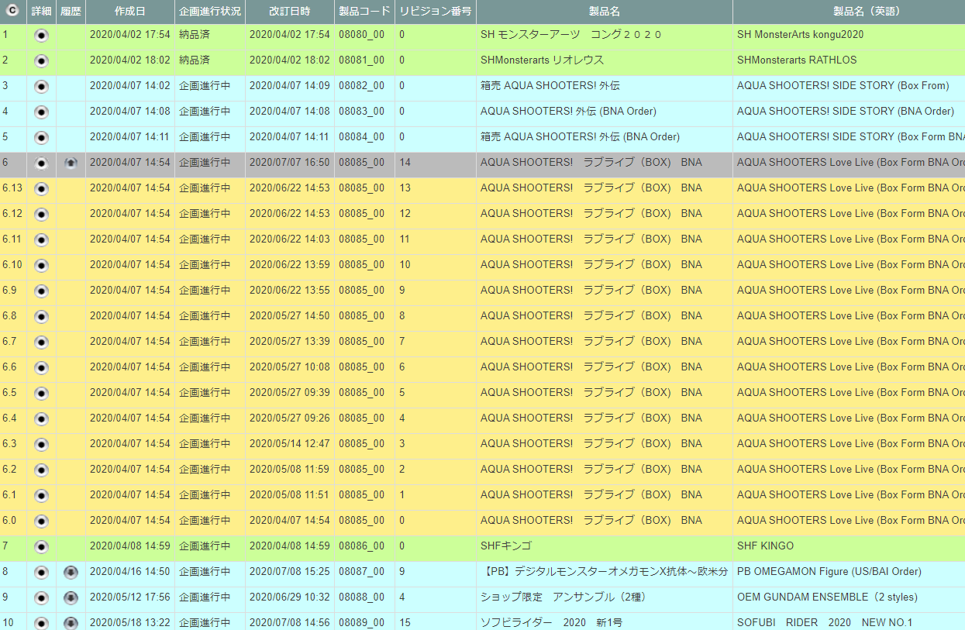

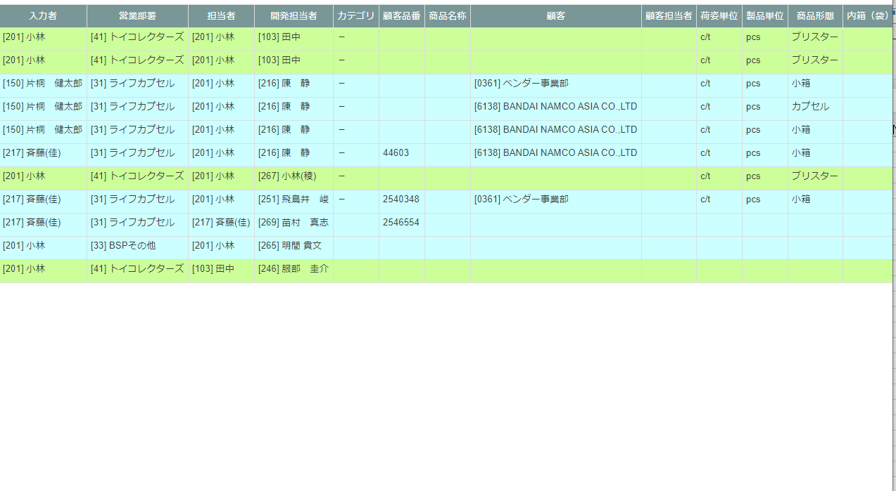

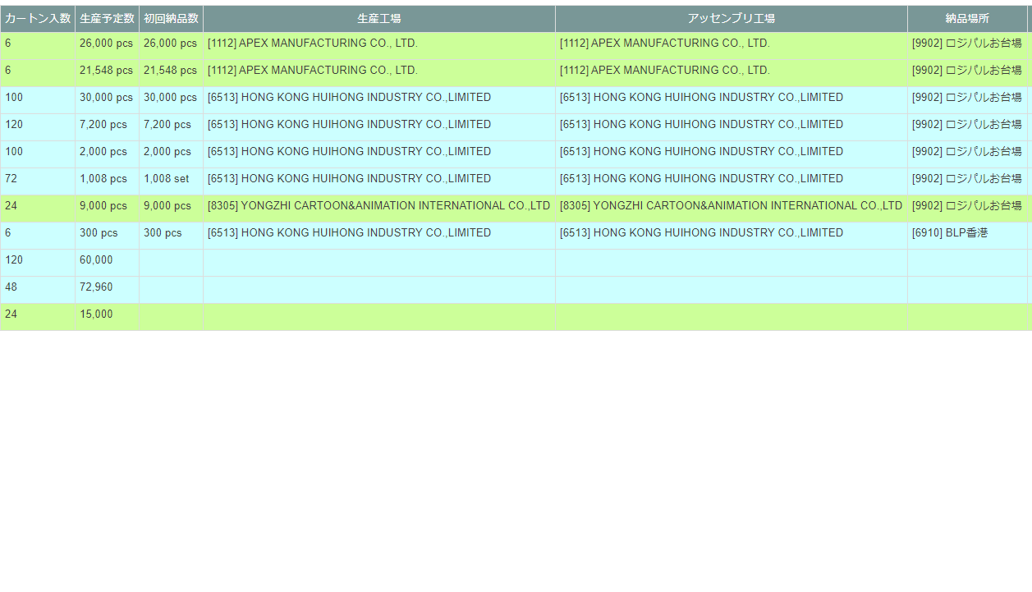

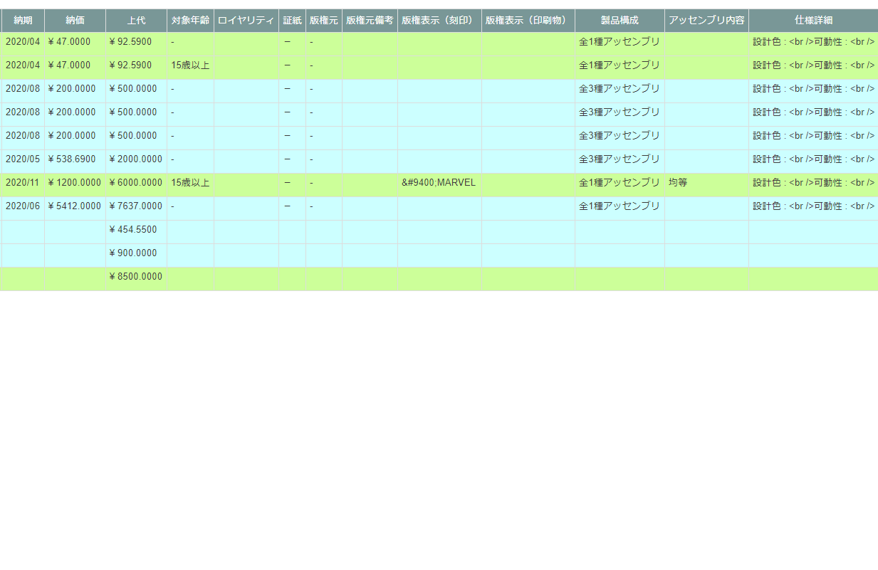

項目定義
No. | 名称 |  | 部品 |  | I/O | 必須 | 形式 |  | 桁数 | 下限 | 上限 | 初期値
1 | Ⓒ |  | ボタン |  | I | - | - |  | - | - | - | ボタン画像
2 | 詳細 |  | ボタン |  | I | - | - |  | - | - | - | ボタン画像
3 | 履歴 |  | ボタン |  | I | - | - |  | - | - | - | ボタン画像
4 | 作成日時 |  | ラベル |  | O | - | - |  | - | - | - | m_product.dtminsertdate
5 | 企画進行状況 |  | ラベル |  | O | - | - |  | - | - | - | m_product.lngproductcodeで紐づくt_goodsplan.lnggoodsplanprogresscodeが指すm_goodsplanprogress.strgoodsplanprogressname
6 | 改訂日時 |  | ラベル |  | O | - | - |  | - | - | - | m_product.dtmupdatedate
7 | 製品コード |  | ラベル |  | O | - | - |  | - | - | - | m_product.strproductcode + "_" + m_product.strrevisecode
8 | 製品名称 |  | ラベル |  | O | - | - |  | - | - | - | m_product.strproductname
9 | 製品名称（英語） |  | ラベル |  | O | - | - |  | - | - | - | m_product.strproductenglishname
10 | 入力者 |  | ラベル |  | O | - | - |  | - | - | - | m_product.lnginputusercodeで検索された m_user.struserdisplaycodeと m_user.struserdisplayname
11 | 営業部署 |  | ラベル |  | O | - | - |  | - | - | - | m_product.lnginchargegroupcodeで検索された m_group.strgroupdisplaycodeと m_group.strgroupdisplayname
12 | 担当者 |  | ラベル |  | O | - | - |  | - | - | - | m_product.lnginchargeusercodeで検索された m_user.struserdisplaycode m_user.struserdisplayname
13 | 開発担当者 |  | ラベル |  | O | - | - |  | - | - | - | m_product.lngdevelopusercodeで検索された m_user.struserdisplaycodeと m_user.struserdisplayname
14 | カテゴリ |  | ラベル |  | O | - | - |  | - | - | - | m_product.lngcategorycodeで検索された m_category.strcategoryname
15 | 顧客品番 |  | ラベル |  | O | - | - |  | - | - | - | m_product.strgoodscode
16 | 商品名称 |  | ラベル |  | O | - | - |  | - | - | - | m_product.strgoodsname
17 | 顧客 |  | ラベル |  | O | - | - |  | - | - | - | m_product.lngcustomercompanycodeで検索された m_company.strcompanydisplaycodeと m_company.strcompanydisplayname
18 | 顧客担当者 |  | ラベル |  | O | - | - |  | - | - | - | m_product.lngcustomerusercodeで検索された m_user.struserdisplaycodeとm_user.struserdisplayname
19 | 荷姿単位 |  | ラベル |  | O | - | - |  | - | - | - | m_product.lngpackingunitcodeで検索されたm_productunit.strproductunitname
20 | 製品単位 |  | ラベル |  | O | - | - |  | - | - | - | m_product.lngproductunitcodeで検索されたm_productunit.strproductunitname
21 | 商品形態 |  | ラベル |  | O | - | - |  | - | - | - | m_product.lngproductformcodeで検索されたm_productform.strproductformname
22 | 内箱（袋）入数 |  | ラベル |  | O | - | - |  | - | - | - | m_product.lngboxquantity
23 | カートン入数 |  | ラベル |  | O | - | - |  | - | - | - | m_product.lngcartonquantity
24 | 生産予定数 |  | ラベル |  | O | - | - |  | - | - | - | m_product.lngproductionquantity + m_product.lngproductionunitcodeで検索されたm_productunit.strproductunitname
25 | 初回納品数 |  | ラベル |  | O | - | - |  | - | - | - | m_product.lngfirstdeliveryquantity + m_product.lngfirstdeliveryunitcodeで検索されたm_productunit.strproductunitname
26 | 生産工場 |  | ラベル |  | O | - | - |  | - | - | - | m_product.lngfactorycodeで検索されたm_company.strcompanydisplaycodeとstrcompanydisplayname
27 | アッセンブリ工場 |  | ラベル |  | O | - | - |  | - | - | - | m_product.lngassemblyfactorycodeで検索されたm_company.strcompanydisplaycodeとstrcompanydisplayname
28 | 納品場所 |  | ラベル |  | O | - | - |  | - | - | - | m_product.lngdeliveryplacecodeで検索されたm_company.strcompanydisplaycodeとstrcompanydisplayname
29 | 納期 |  | ラベル |  | O | - | YYYY/MM |  | - | - | - | m_product.dtmdeliverylimitdate
30 | 納価 |  | ラベル |  | O | - | YYYY/MM |  | - | - | - | m_product.curproductprice
31 | 上代 |  | ラベル |  | O | - | - |  | - | - | - | m_product.curretailprice
32 | 対象年齢 |  | ラベル |  | O | - | - |  | - | - | - | m_product.lngtargetagecodeで検索されたm_targetage.strtargetagename
33 | ロイヤリティ |  | ラベル |  | O | - | - |  | - | - | - | m_product.lngroyalty
34 | 証紙 |  | ラベル |  | O | - | - |  | - | - | - | m_product.lngcertificateclasscodeで検索されたm_certificateclass.strcertificateclassname
35 | 版権元 |  | ラベル |  | O | - | - |  | - | - | - | m_product.lngcopyrightcodeで検索されたm_company.strcompanydisplayname
36 | 版権元備考 |  | ラベル |  | O | - | - |  | - | - | - | m_product.strcopyrightnote
37 | 版権表示（刻印） |  | ラベル |  | O | - | - |  | - | - | - | m_product.strcopyrightdisplaystamp
38 | 版権表示（印刷物） |  | ラベル |  | O | - | - |  | - | - | - | m_product.strcopyrightdisplayprint
39 | 製品構成 |  | ラベル |  | O | - | - |  | - | - | - | m_product.strproductcomposition
40 | アッセンブリ内容 |  | ラベル |  | O | - | - |  | - | - | - | m_product.strassemblycontents
41 | 仕様詳細 |  | ラベル |  | O | - | - |  | - | - | - | m_product.strspecificationdetails

動作定義
No. | 項目 |  |  | 動作 |  |  |  | 処理
1 | Ⓒ |  |  | クリック |  |  |  | 商品一覧画面の内容をクリップボードコピーする。
2 | 詳細 |  |  | クリック |  |  |  | クリックされた行の製品の商品詳細画面を別ウィンドウで表示する。
3 | 履歴 |  |  | クリック |  |  |  | 前回修正以前のデータ取得し、クリックした行の直下にリビジョン番号降順で表示する。 再クリックすると、履歴を非表示する

商品詳細
画面定義
共通情報 |  | プロジェクト名 |  | 株式会社クワガタ様向け KID'S 受発注機能改修 |  |  |  |  |  |  |  | 作成者 | solcom
 |  | システム名 |  | Kuwagata Integrated Dealing System (KID'S) |  |  |  |  |  |  |  | 作成日付 | 2020-04-01
 |  | 工程名 |  | 基本設計 |  |  |  |  |  |  |  | バージョン | 0.6
 |  | ドキュメントID |  | KIDS0002 |  |  |  |  |  |  |  | 更新者
 |  | ドキュメント名 |  | 基本設計 画面設計書 |  |  |  |  |  |  |  | 更新日付
書誌情報 |  | 画面ID |  | U-02-03
 |  | 画面の名称 |  | 商品詳細
 |  | 概要 |  | 指定された商品データの詳細情報を表示する画面。本画面は元画面(「商品一覧」U-02-03)とは別ウィンドウで表示する。

画面レイアウト

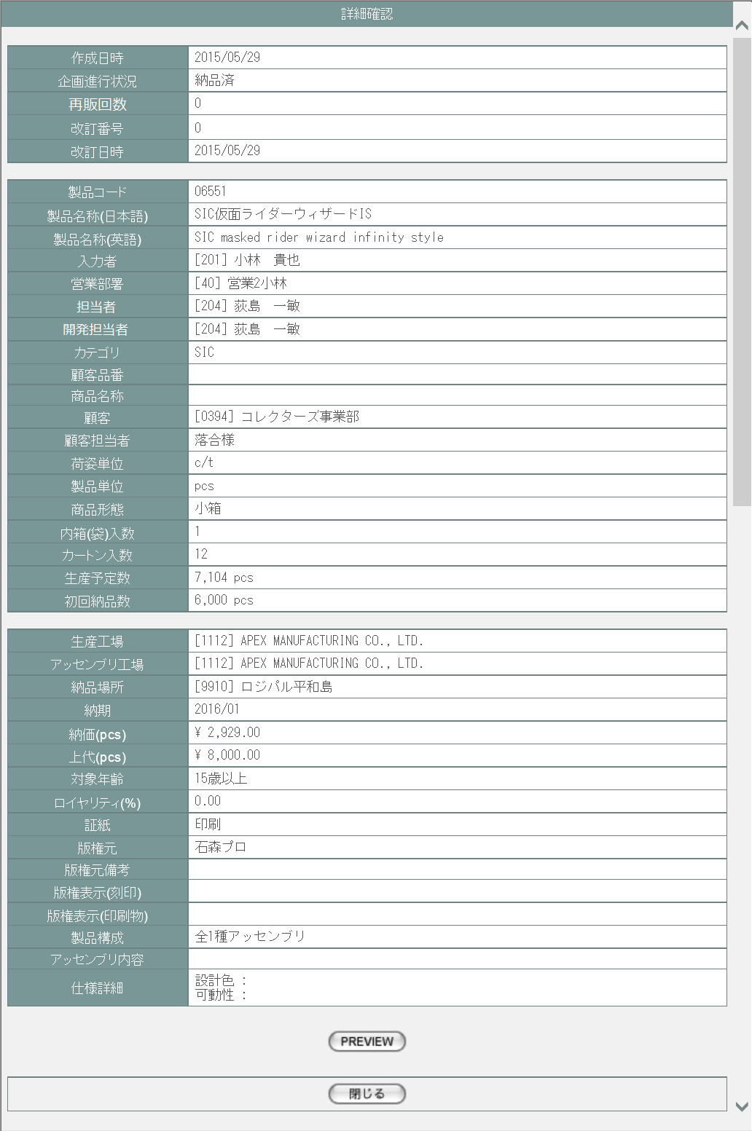

派生画面
1 | U-02-03-1 | 商品プレビュー |  | 商品データを印刷する際のプレビュー画面。この画面は前画面(U-02-03)とは別ウィンドウで開く。
画面レイアウト

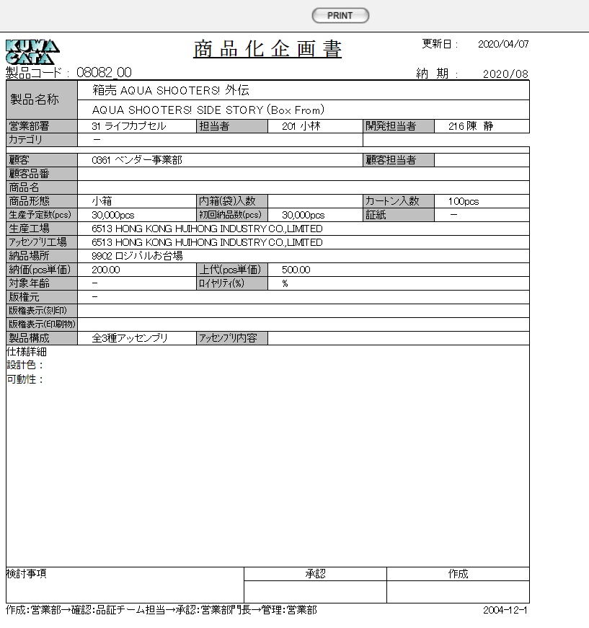

項目定義
U-02-03
No. | 名称 |  | 部品 |  | I/O | 必須 | 形式 |  | 桁数 | 下限 | 上限 | 初期値
1 | 詳細項目名 |  | ラベル |  | O | - | - |  | - | - | - | -
2 | 作成日時 |  | ラベル |  | O | - | - |  | - | - | - | m_product.dtminsertdate
3 | 企画進行状況 |  | ラベル |  | O | - | - |  | - | - | - | m_product.lngproductcodeで紐づくt_goodsplan.lnggoodsplanprogresscodeが指すm_goodsplanprogress.strgoodsplanprogressname
4 | 改訂番号 |  | ラベル |  | O | - | - |  | - | - | - | m_product.lngrevisionno
5 | 改訂日時 |  | ラベル |  | O | - | - |  | - | - | - | m_product.dtmupdatedate
6 | 製品コード |  | ラベル |  | O | - | - |  | - | - | - | m_product.strproductcode + "_" + m_product.strrevisecode
7 | 製品名称（日本語） |  | ラベル |  | O | - | - |  | - | - | - | m_product.strproductname
8 | 製品名称（英語） |  | ラベル |  | O | - | - |  | - | - | - | m_product.strproductenglishname
9 | 入力者 |  | ラベル |  | O | - | - |  | - | - | - | m_product.lnginputusercodeで検索された m_user.struserdisplaycode m_user.struserdisplayname
10 | 営業部署 |  | ラベル |  | O | - | - |  | - | - | - | m_product.lnginchargegroupcodeで検索された m_group.strgroupdisplaycode m_group.strgroupdisplayname
11 | 担当者 |  | ラベル |  | O | - | - |  | - | - | - | m_product.lnginchargeusercodeで検索された m_user.struserdisplaycode m_user.struserdisplayname
12 | 開発担当者 |  | ラベル |  | O | - | - |  | - | - | - | m_product.lngdevelopusercodeで検索された m_user.struserdisplaycode m_user.struserdisplayname
13 | カテゴリ |  | ラベル |  | O | - | - |  | - | - | - | m_product.lngcategorycodeで検索された m_category.strcategoryname
14 | 顧客品番 |  | ラベル |  | O | - | - |  | - | - | - | m_product.strgoodscode
15 | 商品名称 |  | ラベル |  | O | - | - |  | - | - | - | m_product.strgoodsname
16 | 顧客 |  | ラベル |  | O | - | - |  | - | - | - | m_product.lngcustomercompanycodeで検索されたm_company.strcompanydisplayname
17 | 顧客担当者 |  | ラベル |  | O | - | - |  | - | - | - | m_product.lngcustomerusercodeで検索された m_user.struserdisplaycodeとm_user.struserdisplayname
18 | 荷姿単位 |  | ラベル |  | O | - | - |  | - | - | - | m_product.lngpackingunitcodeで検索されたm_productunit.strproductunitname
19 | 製品単位 |  | ラベル |  | O | - | - |  | - | - | - | m_product.lngproductunitcodeで検索されたm_productunit.strproductunitname
20 | 商品形態 |  | ラベル |  | O | - | - |  | - | - | - | m_product.lngproductformcodeで検索されたm_productform.strproductformname
21 | 内箱（袋）入数 |  | ラベル |  | O | - | - |  | - | - | - | m_product.lngboxquantity
22 | カートン入数 |  | ラベル |  | O | - | - |  | - | - | - | m_product.lngcartonquantity
23 | 生産予定数(pcs) |  | ラベル |  | O | - | - |  | - | - | - | m_product.lngproductionquantity + m_product.lngproductionunitcodeで検索されたm_productunit.strproductunitname
24 | 初回納品数(pcs) |  | ラベル |  | O | - | - |  | - | - | - | m_product.lngfirstdeliveryquantity + m_product.lngfirstdeliveryunitcodeで検索されたm_productunit.strproductunitname
25 | 生産工場 |  | ラベル |  | O | - | - |  | - | - | - | m_product.lngfactorycodeで検索されたm_company.strcompanydisplaycodeとstrcompanydisplayname
26 | アッセンブリ工場 |  | ラベル |  | O | - | - |  | - | - | - | m_product.lngassemblyfactorycodeで検索されたm_company.strcompanydisplaycodeとstrcompanydisplayname
27 | 納品場所 |  | ラベル |  | O | - | - |  | - | - | - | m_product.lngdeliveryplacecodeで検索されたm_company.strcompanydisplaycodeとstrcompanydisplayname
28 | 納期 |  | ラベル |  | O | - | YYYY/MM |  | - | - | - | m_product.dtmdeliverylimitdate
29 | 納価(pcs) |  | ラベル |  | O | - | YYYY/MM |  | - | - | - | m_product.curproductprice
30 | 上代(pcs) |  | ラベル |  | O | - | - |  | - | - | - | m_product.curretailprice
31 | 対象年齢 |  | ラベル |  | O | - | - |  | - | - | - | m_product.lngtargetagecodeで検索されたm_targetage.strtargetagename
32 | ロイヤリティ(%) |  | ラベル |  | O | - | - |  | - | - | - | m_product.lngroyalty
33 | 証紙 |  | ラベル |  | O | - | - |  | - | - | - | m_product.lngcertificateclasscodeで検索されたm_certificateclass.strcertificateclassname
34 | 版権元 |  | ラベル |  | O | - | - |  | - | - | - | m_product.lngcopyrightcodeで検索されたm_company.strcompanydisplayname
35 | 版権元備考 |  | ラベル |  | O | - | - |  | - | - | - | m_product.strcopyrightnote
36 | 版権表示（刻印） |  | ラベル |  | O | - | - |  | - | - | - | m_product.strcopyrightdisplaystamp
37 | 版権表示（印刷物） |  | ラベル |  | O | - | - |  | - | - | - | m_product.strcopyrightdisplayprint
38 | 製品構成 |  | ラベル |  | O | - | - |  | - | - | - | m_product.strproductcomposition
39 | アッセンブリ内容 |  | ラベル |  | O | - | - |  | - | - | - | m_product.strassemblycontents
40 | 仕様詳細 |  | ラベル |  | O | - | - |  | - | - | - | m_product.strspecificationdetails
41 | PREVIEW |  | ボタン |  | I | - | - |  | - | - | - | 固定値「PREVIEW」
42 | 閉じる |  | ボタン |  | I | - | - |  | - | - | - | 固定値「閉じる」
U-02-03-1
1 | PRINT |  | ボタン |  | I | - | - |  | - | - | - | 固定値「PRINT」
2 | 更新日 |  | ラベル |  | O | - | YYYY/MM/DD |  | - | - | - | m_product.dtmupdatedate
3 | 製品コード |  | ラベル |  | O | - | - |  | - | - | - | m_product.strproductcode + "_" + m_product.strrevisecode
4 | 納期 |  | ラベル |  | O | - | YYYY/MM |  | - | - | - | m_product.dtmdeliverylimitdate
5 | 製品名称（日本語） |  | ラベル |  | O | - | - |  | - | - | - | m_product.strproductname
6 | 製品名称（英語） |  | ラベル |  | O | - | - |  | - | - | - | m_product.strproductenglishname
7 | 営業部署 |  | ラベル |  | O | - | - |  | - | - | - | m_product.lnginchargegroupcodeで検索された m_group.strgroupdisplaycode m_group.strgroupdisplayname
8 | 担当者 |  | ラベル |  | O | - | - |  | - | - | - | m_product.lnginchargeusercodeで検索された m_user.struserdisplaycode m_user.struserdisplayname
9 | 開発担当者 |  | ラベル |  | O | - | - |  | - | - | - | m_product.lngdevelopusercodeで検索された m_user.struserdisplaycode m_user.struserdisplayname
10 | カテゴリ |  | ラベル |  | O | - | - |  | - | - | - | m_product.lngcategorycodeで検索された m_category.strcategoryname
11 | 顧客 |  | ラベル |  | O | - | - |  | - | - | - | m_product.lngcustomercompanycodeで検索されたm_company.strcompanydisplayname
12 | 顧客担当者 |  | ラベル |  | O | - | - |  | - | - | - | m_product.lngcustomerusercodeで検索された m_user.struserdisplaycodeとm_user.struserdisplayname
13 | 顧客品番 |  | ラベル |  | O | - | - |  | - | - | - | m_product.strgoodscode
14 | 商品名 |  | ラベル |  | O | - | - |  | - | - | - | m_product.strgoodsname
15 | 商品形態 |  | ラベル |  | O | - | - |  | - | - | - | m_product.lngproductformcodeで検索されたm_productform.strproductformname
16 | 内箱（袋）入数 |  | ラベル |  | O | - | - |  | - | - | - | m_product.lngboxquantity
17 | カートン入数 |  | ラベル |  | O | - | - |  | - | - | - | m_product.lngcartonquantity
18 | 生産予定数 |  | ラベル |  | O | - | - |  | - | - | - | m_product.lngproductionquantity + m_product.lngproductionunitcodeで検索されたm_productunit.strproductunitname
19 | 初回納品数 |  | ラベル |  | O | - | - |  | - | - | - | m_product.lngfirstdeliveryquantity + m_product.lngfirstdeliveryunitcodeで検索されたm_productunit.strproductunitname
20 | 証紙 |  | ラベル |  | O | - | - |  | - | - | - | m_product.lngcertificateclasscodeで検索されたm_certificateclass.strcertificateclassname
21 | 生産工場 |  | ラベル |  | O | - | - |  | - | - | - | m_product.lngfactorycodeで検索されたm_company.strcompanydisplaycodeとstrcompanydisplayname
22 | アッセンブリ工場 |  | ラベル |  | O | - | - |  | - | - | - | m_product.lngassemblyfactorycodeで検索されたm_company.strcompanydisplaycodeとstrcompanydisplayname
23 | 納品場所 |  | ラベル |  | O | - | - |  | - | - | - | m_product.lngdeliveryplacecodeで検索されたm_company.strcompanydisplaycodeとstrcompanydisplayname
24 | 納価(pcs単価) |  | ラベル |  | O | - | YYYY/MM |  | - | - | - | m_product.curproductprice
25 | 上代(pcs単価) |  | ラベル |  | O | - | - |  | - | - | - | m_product.curretailprice
26 | 対象年齢 |  | ラベル |  | O | - | - |  | - | - | - | m_product.lngtargetagecodeで検索されたm_targetage.strtargetagename
27 | ロイヤリティ(%) |  | ラベル |  | O | - | - |  | - | - | - | m_product.lngroyalty
28 | 版権元 |  | ラベル |  | O | - | - |  | - | - | - | m_product.lngcopyrightcodeで検索されたm_company.strcompanydisplayname
29 | 版権表示（刻印） |  | ラベル |  | O | - | - |  | - | - | - | m_product.strcopyrightdisplaystamp
30 | 版権表示（印刷物） |  | ラベル |  | O | - | - |  | - | - | - | m_product.strcopyrightdisplayprint
31 | 製品構成 |  | ラベル |  | O | - | - |  | - | - | - | m_product.strproductcomposition
32 | アッセンブリ内容 |  | ラベル |  | O | - | - |  | - | - | - | m_product.strassemblycontents
33 | 仕様詳細 |  | ラベル |  | O | - | - |  | - | - | - | m_product.strspecificationdetails
※仕様詳細以降は設定しない

動作定義
No. | 項目 |  |  | 動作 |  |  |  | 処理
1 | PREVIEW |  |  | クリック |  |  |  | 商品プレビュー画面(U-09-03)を別ウィンドウで表示する。
2 | 閉じる |  |  | クリック |  |  |  | 本画面を閉じて商品一覧画面(U-02-02)の表示状態に戻る。
3 | PRINT |  |  | クリック |  |  |  | 商品化企画書を印刷する。

締め処理
画面定義
共通情報 |  | プロジェクト名 |  | 株式会社クワガタ様向け KID'S 受発注機能改修 |  |  |  |  |  |  |  | 作成者 | solcom
 |  | システム名 |  | Kuwagata Integrated Dealing System (KID'S) |  |  |  |  |  |  |  | 作成日付 | 2020-04-01
 |  | 工程名 |  | 基本設計 |  |  |  |  |  |  |  | バージョン | 0.6
 |  | ドキュメントID |  | KIDS0002 |  |  |  |  |  |  |  | 更新者
 |  | ドキュメント名 |  | 基本設計 画面設計書 |  |  |  |  |  |  |  | 更新日付
書誌情報 |  | 画面ID |  | M-03-01
 |  | 画面の名称 |  | 締め処理
 |  | 概要 |  | 締め処理を行う画面。本画面はメインメニュー(U-00-03)と同ウィンドウで遷移する。本画面には経理担当者以外アクセスできない。

画面レイアウト

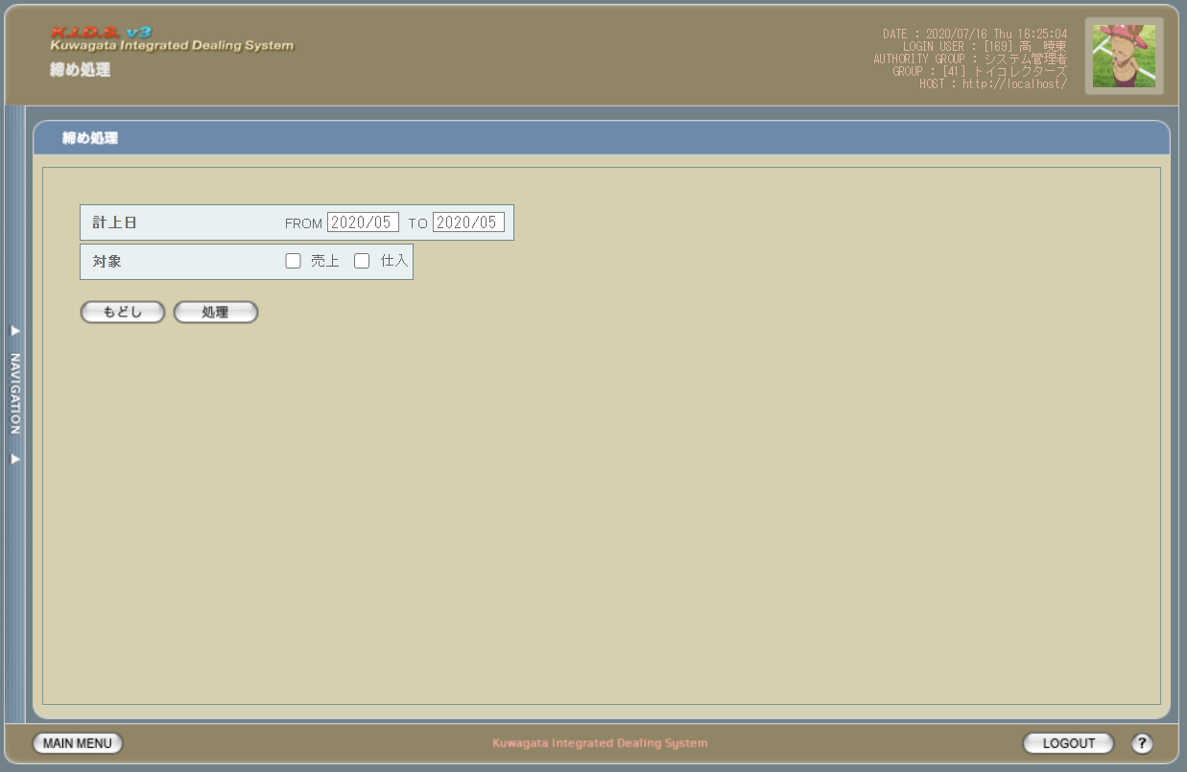

派生画面
なし

項目定義
No. | 名称 |  | 部品 |  |  | I/O | 必須 | 形式 | 桁数 | 下限 | 上限 | 初期値
1 | 計上月FROM |  | テキストボックス |  |  | I | - | yyyy/mm | 4+2 | - | - | システム日付の前月
2 | 計上月TO |  | テキストボックス |  |  | I | - | yyyy/mm | 4+2 | - | - | システム日付の前月
3 | 対象/売上 |  | チェックボックス |  |  | I | - | - | - | - | - | OFF
4 | 対象/仕入 |  | チェックボックス |  |  | I | - | - | - | - | - | OFF
5 | もどし |  | ボタン |  |  | I | - | - | - | - | - | 固定値「もどし」
6 | 処理 |  | ボタン |  |  | I | - | - | - | - | - | 固定値「処理」

動作定義
No. | 項目 |  | 動作 |  |  |  |  | 処理
- | もどし |  | - |  |  |  |  | 締め済の売上データを行レベルでロック 納品済へ売上ステータスの更新 締め済の仕入データを行レベルでロック 納品済へ仕入ステータスの更新 締め処理完了画面(M-04-01)を同ウィンドウで表示する
- | 処理 |  | - |  |  |  |  | 納品済の売上データを行レベルでロック 締め済へ売上ステータスの更新 納品済の仕入データを行レベルでロック 締め済へ仕入ステータスの更新 締め処理完了画面(M-04-01)を同ウィンドウで表示する

処理定義
No. | 処理名 |  |  |  | 処理内容
1 | 納品済の売上データを行レベルでロック |  |  |  | 1 | 下記の条件で売上データを取得し、更新ロックをかける 納品日の年月 >= 計上月FROM 納品日の年月 <= 計上月TO 無効フラグ = false 売上状態 = 4:納品済
 |  |  |  |  | 2 | 検索結果が1件以上存在する場合、締め済へ売上ステータスの更新を行う
2 | 締め済へ売上ステータスの更新 |  |  |  | 1 | 取得した売上データの売上状態を99：締め済に更新する
3 | 納品済の仕入データを行レベルでロック |  |  |  | 1 | 下記の条件で仕入データを取得し、更新ロックをかける 納品日の年月 >= 計上月FROM 納品日の年月 <= 計上月TO 無効フラグ = false 仕入状態 = 4:納品済
 |  |  |  |  | 2 | 検索結果が1件以上存在する場合、締め済へ仕入ステータスの更新を行う
4 | 締め済へ仕入ステータスの更新 |  |  |  | 1 | 取得した仕入データの仕入状態を99：締め済に更新する
5 | 締め済の売上データを行レベルでロック |  |  |  | 1 | 下記の条件で売上データを取得し、更新ロックをかける 納品日の年月 >= 計上月FROM 納品日の年月 <= 計上月TO 無効フラグ = false 売上状態 = 99：締め済
 |  |  |  |  | 2 | 検索結果が1件以上存在する場合、締め済へ売上ステータスの更新を行う
6 | 納品済へ売上ステータスの更新 |  |  |  | 1 | 取得した売上データの売上状態を4：納品済に更新する
7 | 締め済の仕入データを行レベルでロック |  |  |  | 1 | 下記の条件で仕入データを取得し、更新ロックをかける 納品日の年月 >= 計上月FROM 納品日の年月 <= 計上月TO 無効フラグ = false 仕入状態 = 99：締め済
 |  |  |  |  | 2 | 検索結果が1件以上存在する場合、納品済へ仕入ステータスの更新を行う
8 | 納品済へ仕入ステータスの更新 |  |  |  | 1 | 取得した仕入データの仕入状態を4：納品済に更新する

締め処理完了
画面定義
共通情報 |  | プロジェクト名 |  | 株式会社クワガタ様向け KID'S 受発注機能改修 |  |  |  |  |  |  |  | 作成者 | solcom
 |  | システム名 |  | Kuwagata Integrated Dealing System (KID'S) |  |  |  |  |  |  |  | 作成日付 | 2020-04-01
 |  | 工程名 |  | 基本設計 |  |  |  |  |  |  |  | バージョン | 0.6
 |  | ドキュメントID |  | KIDS0002 |  |  |  |  |  |  |  | 更新者
 |  | ドキュメント名 |  | 基本設計 画面設計書 |  |  |  |  |  |  |  | 更新日付
書誌情報 |  | 画面ID |  | M-03-01
 |  | 画面の名称 |  | 締め処理完了
 |  | 概要 |  | 締め処理された売上・仕入データを表示する画面。本画面は元画面(「締め処理」M-03-00)と同ウィンドウで遷移する。

画面レイアウト

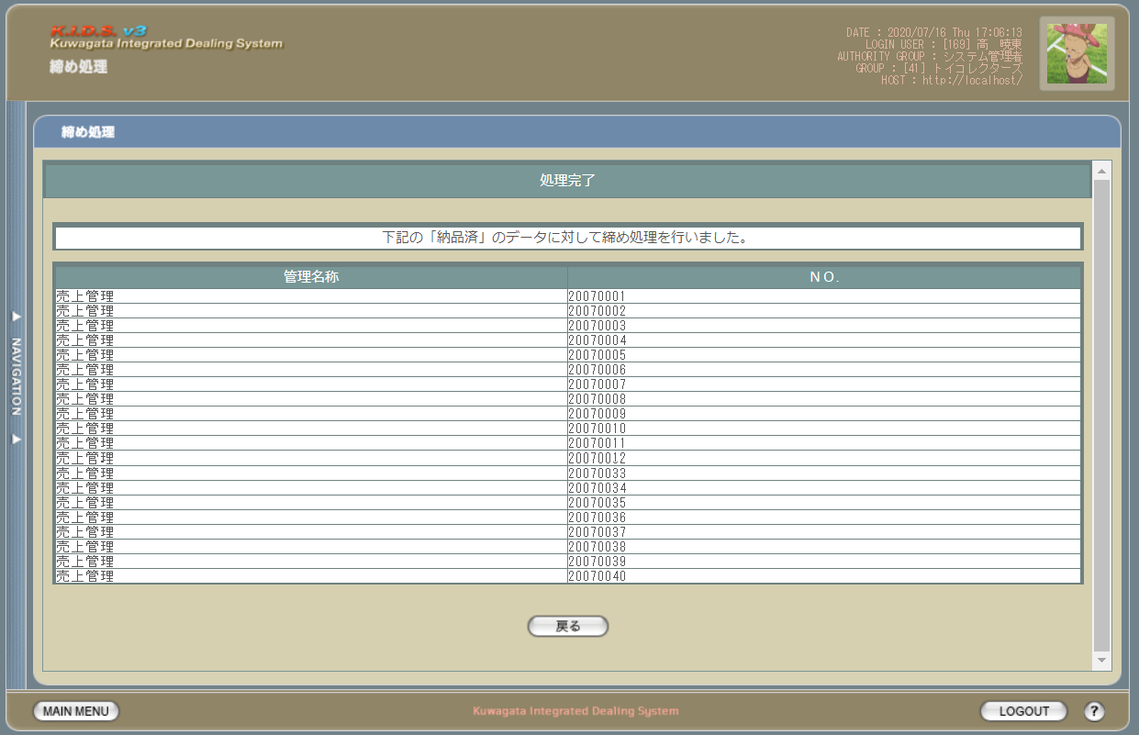

項目定義
No. | 名称 |  | 部品 |  | I/O | 必須 | 形式 |  | 桁数 | 下限 | 上限 | 初期値
1 | メッセージ |  | ラベル |  | O | - | - |  | - | - | - | 「もどし」ボタンで遷移した場合、”下記の「締め済」のデータに対して締め処理の戻し処理を行いました。” 「処理」ボタンで遷移した場合、”下記の「納品済」のデータに対して締め処理を行いました。”
2 | 管理名称 |  | ラベル |  | O | - | - |  | - | - | - | 売上データの場合、”売上管理” 仕入データの場合、”仕入管理”
3 | NO. |  | ラベル |  | O | - | - |  | - | - | - | 売上データの場合、m_sales.strsalescode 仕入データの場合、m_stock.strstockcode
4 | 戻る |  | ボタン |  | I | - | - |  | - | - | - | -

動作定義
No. | 項目 |  |  | 動作 |  |  |  | 処理
1 | 戻る |  |  | クリック |  |  |  | 締め処理画面(M-04-00)を同ウィンドウで表示する。

